基本情報入力
以下のボタンから各シート
に移動できます。
郵送用提出様式(封筒貼付用様式)
免税事業者届出書
誓約書
現場代理人等通知書
経歴書
工事工程表
着工届
工期通知書
現場代理人兼任届
監理技術者兼任届兼監理技術者補佐通知書
建退共・法定外労災関係
変更工程表
工事前払金申請書
認定請求書(中間前払)
工事履行報告書(中間前払)
契約保証金還付請求書
基本情報入力
請求書
現場代理人等変更通知書
完成通知書
返信用様式(返信用封筒貼付用様式)
【基本情報入力】黄色で着色されたセルに入力してください。 |  |  |  | 入札情報公開サービス（PPI)

◆着色セルに入力された内容が、各様式の該当箇所に自動で反映されますので正確に入力願います。 |  |  |  | 入力例
工事名 |  |  |  | ○○○○○○○○○○○○○○○○工事
工事場所 |  |  |  | 熊本市○○区○○
発注者 |  |  |  | 熊本市長
当初契約日 |  |  |  | 2024-10-23
契約金額 |  |  |  | ¥50,000,000-
受注形態 |  |  |  | 単独
共同企業体名 |  |  |  | ○○○○・△△△建設工事共同企業体
事業者 情 報 | 郵便番号 | 〒 | － | 〒 | 860 | － | 8601
 | 住所 |  |  | 熊本市中央区手取本町１－１
 | 商号又は 名称 |  |  | 株式会社 熊本工事
 | 代表者 職・氏名 |  |  | 代表取締役 熊本 太郎

郵送提出用様式
以下のボタンから各シート
に移動できます。
郵送用提出様式(封筒貼付用様式)
免税事業者届出書
誓約書
現場代理人等通知書
経歴書
工事工程表
着工届
工期通知書
現場代理人兼任届
監理技術者兼任届兼監理技術者補佐通知書
建退共・法定外労災関係
変更工程表
工事前払金申請書
認定請求書(中間前払)
工事履行報告書(中間前払)
契約保証金還付請求書
基本情報入力
請求書
現場代理人等変更通知書
完成通知書
返信用様式(返信用封筒貼付用様式)
【郵送提出用様式】
下の様式を切り取り、差出人の商号・名称等を記入のうえ、
「角形２号封筒」の「宛名面」に貼り付けてください。
「一般書留」、「簡易書留」欄は、該当しない方を塗りつぶすなどしてご利用ください。
宛 名 面
切り取り線
一般書留
簡易書留

※レターパック不可

〒８６０－８６０１
熊本市中央区手取本町１番１号
熊本市総務局契約監理部工事契約課
契約書等契約関係書類受付担当 宛

契約書等契約関係書類在中

案件名

（住所又は所在地）
〒

（TEL | - | - | ）

（業者名）

返信用様式
以下のボタンから各シート
に移動できます。
郵送用提出様式(封筒貼付用様式)
免税事業者届出書
誓約書
現場代理人等通知書
経歴書
工事工程表
着工届
工期通知書
現場代理人兼任届
監理技術者兼任届兼監理技術者補佐通知書
建退共・法定外労災関係
変更工程表
工事前払金申請書
認定請求書(中間前払)
工事履行報告書(中間前払)
契約保証金還付請求書
基本情報入力
請求書
現場代理人等変更通知書
完成通知書
返信用様式(返信用封筒貼付用様式)
【返信用様式】
下の様式を切り取り、差出人の商号・名称等を記入のうえ、
「角形２号封筒」の「宛名面」に貼り付けのうえ、契約書等に同封して提出してください。
「一般書留」、「簡易書留」欄は、該当しない方を塗りつぶすなどしてご利用ください。
宛 名 面

切り取り線

切手貼付欄 一般書留又は簡易書留の料金分の切手を貼付してください。
一般書留
簡易書留

 | ※レターパック不可
【送付先】

〒

 |  | 御中

契約書等契約関係書類在中

【送付元】

〒860-8601 熊本市中央区手取本町１－１ 熊本市総務局契約監理部工事契約課 TEL 096-328-2442

免税事業者届出書
以下のボタンから各シート
に移動できます。
郵送用提出様式(封筒貼付用様式)
免税事業者届出書
誓約書
現場代理人等通知書
経歴書
工事工程表
着工届
工期通知書
現場代理人兼任届
監理技術者兼任届兼監理技術者補佐通知書
建退共・法定外労災関係
変更工程表
工事前払金申請書
認定請求書(中間前払)
工事履行報告書(中間前払)
契約保証金還付請求書
基本情報入力
請求書
現場代理人等変更通知書
完成通知書
返信用様式(返信用封筒貼付用様式)
 |  |  |  |  |  | 作成例

免税事業者届出書

 |  |  |  |  | 年 月 日

 |  | 様

 |  |  | 住 所
 |  |  | 氏 名

下記の期間については、消費税法の免税事業者（同法第９条第１項本文の規定により消費税及び地方消費税を納める義務が免除されている）であるのでその旨届出します。

記

 | 課税期間 | 自 |  | 年 月 日

 |  | 至 |  | 年 月 日

誓約書
以下のボタンから各シート
に移動できます。
郵送用提出様式(封筒貼付用様式)
免税事業者届出書
誓約書
現場代理人等通知書
経歴書
工事工程表
着工届
工期通知書
現場代理人兼任届
監理技術者兼任届兼監理技術者補佐通知書
建退共・法定外労災関係
変更工程表
工事前払金申請書
認定請求書(中間前払)
工事履行報告書(中間前払)
契約保証金還付請求書
基本情報入力
請求書
現場代理人等変更通知書
完成通知書
返信用様式(返信用封筒貼付用様式)
 |  |  |  |  |  | 作成例

誓約書

 |  |  |  |  | 年 月 日

 |  |  | 様

 |  |  |  | 住 所
 |  |  |  | 氏 名

私は、熊本市暴力団排除条例（平成２３年条例第９４号）第２条第２号に規定する暴力団員又は同条第３号に規定する暴力団密接関係者に該当しないことを誓約します。

＊ | 暴力団員・・・暴力団員による不当な行為の防止等に関する法律（平成３年 法律第７７号）第２条第６号に規定する暴力団員をいう。

＊ | 暴力団密接関係者・・・事業者で次に掲げるものをいう。
 | ア | 法人であって、その役員又は熊本市暴力団排除規則（平成２４年規則第２８号。以下「規則」という。）で定める使用人のうちに暴力団員のあるもの

 | イ | 個人であって、規則で定める使用人のうちに暴力団員のあるもの
 | ウ | ア及びイに掲げる者のほか、暴力団員がその事業活動を支配する者として規則で定めるもの

現場代理人等通知書
以下のボタンから各シート
に移動できます。
郵送用提出様式(封筒貼付用様式)
免税事業者届出書
誓約書
現場代理人等通知書
経歴書
工事工程表
着工届
工期通知書
現場代理人兼任届
監理技術者兼任届兼監理技術者補佐通知書
建退共・法定外労災関係
変更工程表
工事前払金申請書
認定請求書(中間前払)
工事履行報告書(中間前払)
契約保証金還付請求書
基本情報入力
請求書
現場代理人等変更通知書
完成通知書
返信用様式(返信用封筒貼付用様式)
 |  |  |  |  |  |  |  | 作成例
様式－１

現 場 代 理 人 等 通 知 書

 |  |  |  |  |  | 年月日： | 年 月 日

 |  |  |  | 様

 |  |  |  |  | （受注者）

 | 年 月 日 |  | 付けをもって請負契約を締結した
 | について工事請負契約書第10条に基づき現場代理人等を下記のとおり定めたので別紙経歴書を添えて通知します。

記

 |  | 現場代理人氏名

 |  | 主任技術者又は
 |  | 監理技術者氏名

 |  | 専門技術者氏名

 |  | 若手技術者氏名

 |  | その他技術者氏名

経歴書
以下のボタンから各シート
に移動できます。
郵送用提出様式(封筒貼付用様式)
免税事業者届出書
誓約書
現場代理人等通知書
経歴書
工事工程表
着工届
工期通知書
現場代理人兼任届
監理技術者兼任届兼監理技術者補佐通知書
建退共・法定外労災関係
変更工程表
工事前払金申請書
認定請求書(中間前払)
工事履行報告書(中間前払)
契約保証金還付請求書
基本情報入力
請求書
現場代理人等変更通知書
完成通知書
返信用様式(返信用封筒貼付用様式)
 |  |  |  |  | 作成例
様式－１(2)

 |  |  |  | 年月日：

経 歴 書

（現場代理人等氏名）

 | 生 年 月 日

 |  | ＊最 終 学 歴

 | 資格及び資格番号

 | ＊工 事 経 歴

 |  |  | ＊は、必要により記載する。

工事工程表
以下のボタンから各シート
に移動できます。
郵送用提出様式(封筒貼付用様式)
免税事業者届出書
誓約書
現場代理人等通知書
経歴書
工事工程表
着工届
工期通知書
現場代理人兼任届
監理技術者兼任届兼監理技術者補佐通知書
建退共・法定外労災関係
変更工程表
工事前払金申請書
認定請求書(中間前払)
工事履行報告書(中間前払)
契約保証金還付請求書
基本情報入力
請求書
現場代理人等変更通知書
完成通知書
返信用様式(返信用封筒貼付用様式)
 |  |  |  |  |  |  |  |  |  |  |  |  |  |  |  |  |  |  |  |  |  |  |  |  |  |  |  |  |  | 作成例
様式－３(1)
工 程 表
 |  |  |  |  |  |  |  |  |  |  |  |  |  |  |  |  |  |  |  |  |  |  |  | 年月日：
 |  |  |  |  |  |  | 様

工事名
工 期 |  | 自 | 年 月 日 |  |  |  | 至 | 年 月 日 |  |  |  |  |  |  |  |  |  |  |  | （受注者）

 |  |  |  | 月 |  |  |  |  | 月 |  |  |  | 月 |  |  |  | 月 |  |  |  | 月 |  |  |  | 月 |  |  |  | 月

 |  |  |  | 日 | 1 | 11 |  | 21 |  | 1 | 11 | 21 |  | 1 | 11 | 21 |  | 1 | 11 | 21 |  | 1 | 11 | 21 |  | 1 | 11 | 21
 | 工 種

記載要領 |  |  | 1 工種は工事数量総括表の工種を記載する。（工種以外でも必要なものは、記載する。）
 |  |  | 2 予定工程は黒実線をもって表示する。
 |  |  | 3 適正工期がある場合は、適正工期で記載する。

着工届
以下のボタンから各シート
に移動できます。
郵送用提出様式(封筒貼付用様式)
免税事業者届出書
誓約書
現場代理人等通知書
経歴書
工事工程表
着工届
工期通知書
現場代理人兼任届
監理技術者兼任届兼監理技術者補佐通知書
建退共・法定外労災関係
変更工程表
工事前払金申請書
認定請求書(中間前払)
工事履行報告書(中間前払)
契約保証金還付請求書
基本情報入力
請求書
現場代理人等変更通知書
完成通知書
返信用様式(返信用封筒貼付用様式)
 |  |  |  | 作成例

着 工 届

１ 工事名

２ 工事場所

３ 契約年月日 | 年 月 日

４ 着工年月日 | 年 月 日

上記の通り着工するので届けます。

年 月 日

 |  | 受注者 | 住 所
 |  |  | 氏 名

 |  | 様

工期通知書
以下のボタンから各シート
に移動できます。
郵送用提出様式(封筒貼付用様式)
免税事業者届出書
誓約書
現場代理人等通知書
経歴書
工事工程表
着工届
工期通知書
現場代理人兼任届
監理技術者兼任届兼監理技術者補佐通知書
建退共・法定外労災関係
変更工程表
工事前払金申請書
認定請求書(中間前払)
工事履行報告書(中間前払)
契約保証金還付請求書
基本情報入力
請求書
現場代理人等変更通知書
完成通知書
返信用様式(返信用封筒貼付用様式)
 |  |  |  |  | 作成例 | 建設工事の工期における余裕期間の設定について

工期通知書

１ 工事名

２ 工事場所

３ 契約年月日 | 年 月 日

４ 工事の始期 | 年 月 日

５ 工事の終期 | 年 月 日

上記のとおり工期を定めましたので通知します。

年 月 日

 |  | 受注者 | 住 所
 |  |  | 氏 名

 |  | 様

※ただし、適正工期がある場合において、上記４及び５に令和９年３月３１日以降の日付を記入したときは、関係機関の承認が得られた場合に限り有効とする。

 |  |  |  | 工事契約課確認

現場代理人兼任届
以下のボタンから各シート
に移動できます。
郵送用提出様式(封筒貼付用様式)
免税事業者届出書
誓約書
現場代理人等通知書
経歴書
工事工程表
着工届
工期通知書
現場代理人兼任届
監理技術者兼任届兼監理技術者補佐通知書
建退共・法定外労災関係
変更工程表
工事前払金申請書
認定請求書(中間前払)
工事履行報告書(中間前払)
契約保証金還付請求書
基本情報入力
請求書
現場代理人等変更通知書
完成通知書
返信用様式(返信用封筒貼付用様式)
様式第４号 |  |  |  |  |  | 作成例
現場代理人兼任届

現場代理人 氏名

施工中の工事 | 発注者
 | 工事名
 | 工事場所
 | 原請負代金額（注１）
 | 工事期間 |  | 年 月 日 | ～ | 年 月 日
 | 監督員所属・氏名

兼任する他工事 | 発注者
 | 工事名
 | 工事場所
 | 原請負代金額（注１）
 | 工事期間 |  | 年 月 日 | ～ | 年 月 日
 | 監督員所属・氏名

原請負代金額 合計

上記のとおり、施工中の工事に配置している現場代理人について、他の工事を兼任したいので、届け出ます。

 | 年 月 日

 |  | 受注者 | 住所
 |  |  | 商号又は名称
 |  |  | 代表者氏名

 |  |  | 様

 |  |  |  |  | 工事契約課確認

 | （注）１ | 原請負代金額欄には、兼任届を提出する時点の請負代金額を記入してください。（請負代金額の変更が行われている場合は、変更後の請負代金額を記入してください。）

 | ２ | 熊本市発注工事以外の他の工事の現場代理人と兼任する場合には、当該他工事の発注者が市発注工事との兼任を承認していることが分かる書類（工事打合簿の写し等）を提出してください。

 | ３ | 工事契約課の確認を受けた後は、速やかに兼任するすべての工事の監督員に兼任届を提出してください。（写し可）

監理技術者兼任届兼監理技術者補佐通知書
以下のボタンから各シート
に移動できます。
郵送用提出様式(封筒貼付用様式)
免税事業者届出書
誓約書
現場代理人等通知書
経歴書
工事工程表
着工届
工期通知書
現場代理人兼任届
監理技術者兼任届兼監理技術者補佐通知書
建退共・法定外労災関係
変更工程表
工事前払金申請書
認定請求書(中間前払)
工事履行報告書(中間前払)
契約保証金還付請求書
基本情報入力
請求書
現場代理人等変更通知書
完成通知書
返信用様式(返信用封筒貼付用様式)
様式第３号 |  |  |  |  |  | 作成例

 | 監理技術者兼任届 兼 監理技術者補佐通知書

 | 監理技術者 氏名

１ 監理技術者として配置されている工事
 | 発注者
 | 工事名
 | 工事場所 |  | 熊本市
 | 原請負代金額（注１）
 | 工事期間 |  | 年 月 日 | ～ | 年 月 日
 | 監督員所属・氏名
 | （専任で配置する監理技術者補佐）
 | 監理技術者補佐氏名
 | 資格・経歴等（注２） |  | 別紙経歴書のとおり

２ 新たに監理技術者を兼任する工事
 | 発注者
 | 工事名
 | 工事場所 |  | 熊本市
 | 原請負代金額（注１）
 | 工事期間 |  | 年 月 日 | ～ | 年 月 日
 | 監督員所属・氏名
 | （専任で配置する監理技術者補佐）
 | 監理技術者補佐氏名
 | 資格・経歴等（注２） |  | 別紙経歴書のとおり

上記のとおり、施工中の工事に配置している専任の監理技術者について、建設業法第２６条第３項のただし書きの規定により、他の工事を兼任したいので届け出ます。 また、熊本市公共工事請負契約約款第１０条に基づき監理技術者補佐を上記のとおり定めたので、別紙経歴書を添えて通知します。

 | 年 月 日

 |  | 受注者 | 住所
 |  |  | 商号又は名称
 |  |  | 代表者氏名

 |  |  | 様
 |  |  |  |  | 工事契約課確認

 | （注）１ | 原請負代金額欄には、兼任届を提出する時点の請負代金額（請負代金額の変更が行われている場合は、変更後の請負代金額）を記入してください。

 | ２ | 監理技術者補佐の資格を有することを証する書面の写し及び雇用を確認することができる資料（雇用保険被保険者資格取得等確認通知書（事業主通知用）の写し等）を経歴書と併せて提出してください。

 | ３ | 本市発注工事以外の工事の監理技術者と兼任する場合には、当該他の工事の発注者が本市発注工事との兼任を承認していることが分かる書類（工事打合簿の写し等）を提出してください。

 | ４ | 工事契約課の確認を受けた後は、速やかに兼任する全ての工事の監督員にこの書類を提出してください。（写し可）

建退共・法定外労災関係
以下のボタンから各シート
に移動できます。
郵送用提出様式(封筒貼付用様式)
免税事業者届出書
誓約書
現場代理人等通知書
経歴書
工事工程表
着工届
工期通知書
現場代理人兼任届
監理技術者兼任届兼監理技術者補佐通知書
建退共・法定外労災関係
変更工程表
工事前払金申請書
認定請求書(中間前払)
工事履行報告書(中間前払)
契約保証金還付請求書
基本情報入力
請求書
現場代理人等変更通知書
完成通知書
返信用様式(返信用封筒貼付用様式)
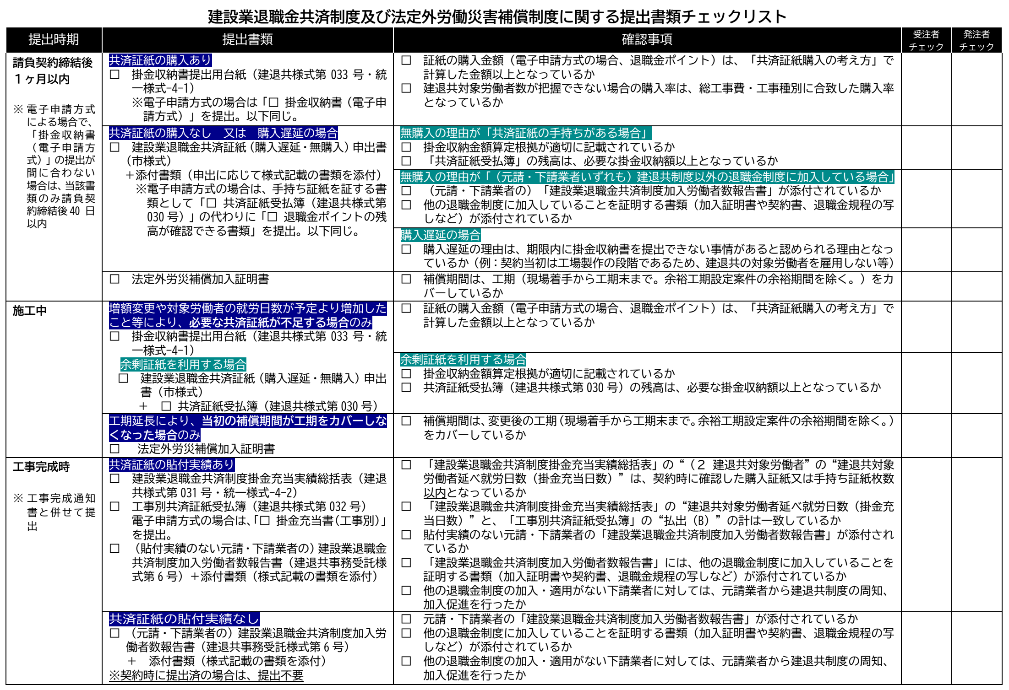
建退共及び法定外労災補償に関する提出書類等について確認する
（クリックで外部サイト「熊本市ホームページ」へ遷移）
建退共共済証紙・退職金ポイントの購入について確認する
（クリックで外部サイト「建退共事業本部ホームページ」へ遷移）
掛金収納書提出用台紙（建退共様式第033号）

建設業退職金共済証紙（購入遅延・無購入）申出書（市指定様式）

共済証紙受払簿（建退共様式第030号）

建設業退職金共済制度加入労働者数報告書（建退共受託用様式第６号）

建設業退職金共済制度掛金充当実績総括表（建退共様式第031号）

工事別共済証紙受払簿（建退共様式第032号）

掛金収納書提出用台紙
「建退共・法定外労災関係」シートに戻る
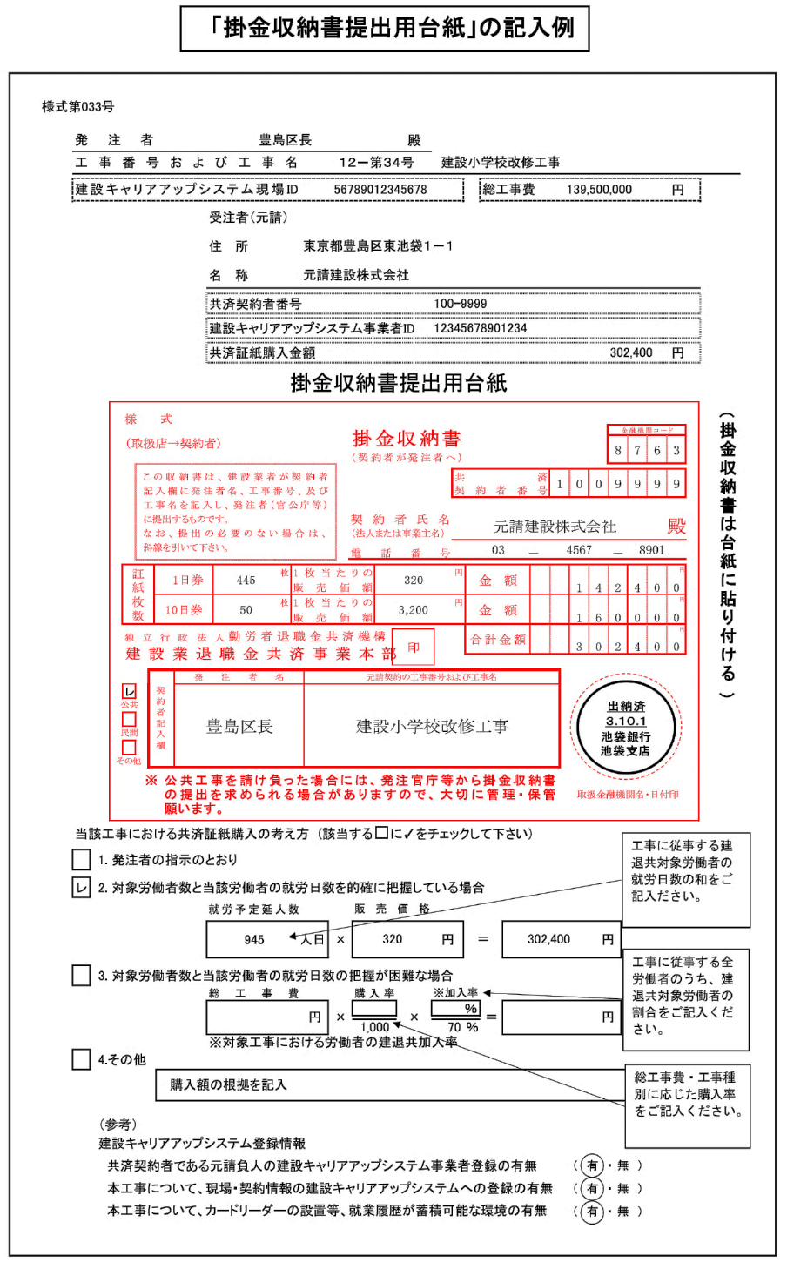
様式第033号

 | 発注者 |  |  |  |  |  |  |  | 殿
 | 工事番号および工事名

 | 建設キャリアアップシステム現場ID |  |  |  |  |  |  |  |  |  |  | 総工事費 |  |  | 円

 |  |  |  |  | 受注者（元請）

 |  |  |  |  | 住 所

 |  |  |  |  | 名 称

 |  |  |  |  | 共済契約者番号

 |  |  |  |  | 建設キャリアアップシステム事業者ID

 |  |  |  |  | 共済証紙購入金額 |  |  |  |  |  |  |  |  |  | 円

 |  |  | 掛金収納書提出用台紙

購入金額が、「共済証紙購入の考え方」で計算した金額以上となっているか確認してください。
 |  | 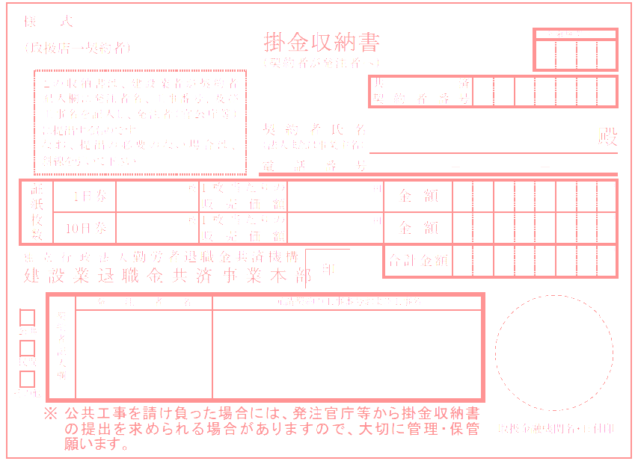 |  |  |  |  |  |  |  |  |  |  |  |  |  | (掛金収納書は台紙に貼り付ける)
 | 当該工事における共済証紙購入の考え方 (該当する□に✓をチェックして下さい)

 |  |  | 1. 発注者の指示のとおり

購入率（建退共ホームページ掲載）
 |  |  | 2. 対象労働者数と当該労働者の就労日数を的確に把握している場合
 |  |  |  |  | 就労予定延人数 |  |  | 販売価格
 |  |  |  |  |  | 人日 | × |  |  | 円 | ＝ |  |  | 円

 |  |  | 3. 対象労働者数と当該労働者の就労日数の把握が困難な場合
 |  |  |  |  | 総工事費 |  |  | 購入率 |  | ※加入率
 |  |  |  |  |  | 円 | × |  | × |  | ％ | ＝ |  | 円

 |  |  |  |  |  |  |  | 1,000 |  | 70 | ％
 |  |  |  |  | ※対象工事における労働者の建退共加入率
 |  |  | 4.その他
 |  |  |  | 購入額の根拠を記入

 |  |  | （参考）
 |  |  | 建設キャリアアップシステム登録情報
 |  |  | 共済契約者である元請負人の建設キャリアアップシステム事業者登録の有無 |  |  |  |  |  |  |  |  |  | （ 有 ・ 無 ）
 |  |  | 本工事について、現場・契約情報の建設キャリアアップシステムへの登録の有無 |  |  |  |  |  |  |  |  |  | （ 有 ・ 無 ）
 |  |  | 本工事について、カードリーダーの設置等、就業履歴が蓄積可能な環境の有無 |  |  |  |  |  |  |  |  |  | （ 有 ・ 無 ）

建退共証紙（購入遅延・無購入）申出書
「建退共・法定外労災関係」シートに戻る
 |  |  |  |  |  |  | 作成例

 |  |  |  |  | 年 月 日
 |  | 様

 |  |  |  | 契約者氏名

 | 建設業退職金共済証紙（購入遅延・無購入）申出書

 | 次の工事については、１．共済証紙の購入が遅延しますので 申出ます。 ２．共済証紙を購入しませんので

 | なお、今後証紙を購入したときは、速やかに｢建設業退職金共済掛金収納書｣を提出します。

工事名

契約年月日 |  | 年 月 日
契約金額
購入予定時期
＜共済証紙の購入が遅延する理由、又は共済証書を購入しない理由＞

※ | 共済証紙を購入しない理由が、共済証紙の手持ちがある場合は「共済証紙受払簿（建退共様式第030号）を添付するとともに、以下に今回受注した工事に必要な掛金収納額の算定根拠を記入してください。

※ | 共済証紙を購入しない理由が、建設業退職金共済制度以外の退職金制度に加入している場合は、元請・下請業者の「建設業退職金共済制度加入労働者数報告書（建退共事務受託様式６号）」の写し及びその添付書類（退職金制度の加入証明書や契約書の写しなど）を添付してください。

 | 掛金収納金額算定根拠
 | (1)的確な把握が可能な場合 |  |  |  |  | 円

 | (2)的確な把握が困難な場合
 | ①総工事費（消費税相当額等を含む。）： |  |  |  |  | 円
 | ②「共済証紙購入の考え方」の数値 ： |  |  |  | ／１０００
 | ③対象工事における労働者の建退共制度加入率
 | イ 把握している場合
 | Ａ対象工事おける労働者数： |  |  |  | 名
 | Ｂ対象工事における建退共制度加入労働者数： |  |  |  | 名
 |  |  | （Ｂ／Ａ×１００）： |  | ％・・・Ｃ

 |  |  |  | ∴①×②×（Ｃ÷７０％）＝ |  | 円

 | ロ 把握していない場合
 |  |  |  | ∴①×②×（７０％÷７０％）＝ |  | 円

 | （注）小数点未満の端数については、当該端数を四捨五入する。

共済証紙受払簿
「建退共・法定外労災関係」シートに戻る
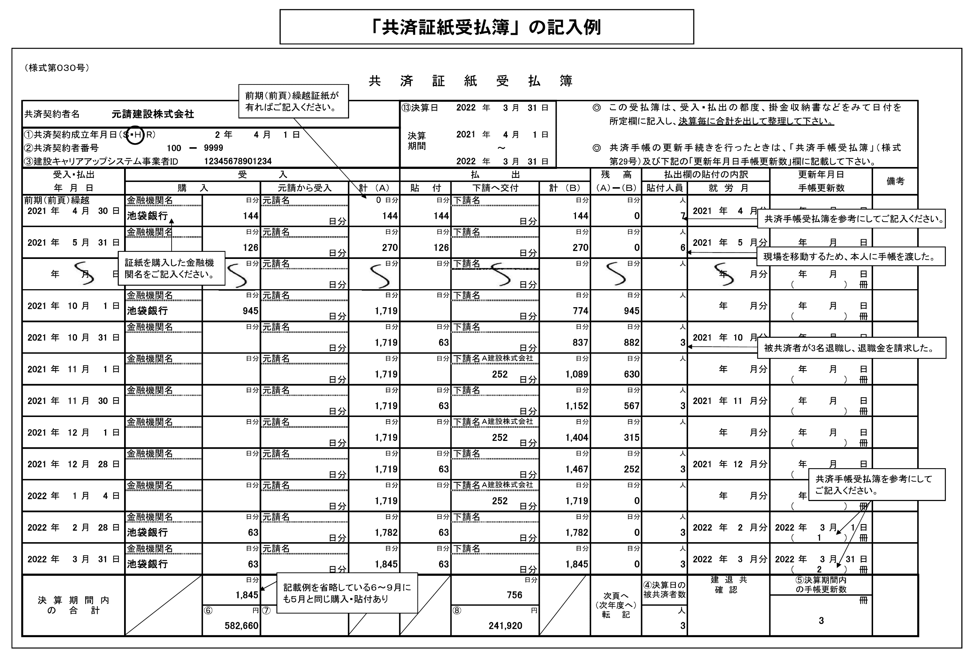
（様式第０３０号）
共 済 証 紙 受 払 簿 （３２０円）

共済契約者名 |  |  |  |  |  |  |  |  |  |  |  |  |  |  |  | ⑬決算日 |  |  |  | 年 |  | 月 |  | 日 |  | ◎ | この受払簿は、受入・払出の都度、掛金収納書などをみて日付を
 |  |  |  |  |  |  |  |  |  |  |  |  |  |  |  | 決算 期間 |  |  |  |  |  |  |  |  |  |  | 所定欄に記入し、決算毎に合計を出して整理して下さい。
①共済契約成立年月日（Ｓ・Ｈ・R） |  |  |  |  |  |  |  | 年 |  | 月 |  | 日 |  |  |  |  |  |  |  | 年 |  | 月 |  | 日
②共済契約者番号 |  |  |  |  |  | － |  |  |  |  |  |  |  |  |  |  |  |  |  |  | ～ |  |  |  |  | ◎ | 共済手帳の更新手続きを行ったときは、「共済手帳受払簿」（様式
③建設キャリアアップシステム事業者ID |  |  |  |  |  |  |  |  |  |  |  |  |  |  |  |  |  |  |  | 年 |  | 月 |  | 日 |  |  | 第29号）及び下記の「更新年月日手帳更新数」欄に記載して下さい。
受入・払出 |  |  |  |  | 受 入 |  |  |  |  |  |  |  |  |  |  | 払 出 |  |  |  |  |  |  |  |  |  | 残 高 |  |  | 払出欄の貼付の内訳 |  |  |  |  | 更新年月日 |  |  |  |  | 備考
年 月 日 |  |  |  |  | 購 入 |  |  |  |  | 元請から受入 |  |  |  | 計 （Ａ） |  | 貼 付 |  | 下請へ交付 |  |  |  |  |  | 計 （Ｂ） |  | （Ａ）－（Ｂ） |  |  | 貼付人員 |  | 就 労 月 |  |  | 手帳更新数
前期（前頁）繰越 |  |  |  |  | 金融機関名 |  |  |  | 日分 | 元請名 |  |  |  |  | 日分 |  | 日分 | 下請名 |  |  |  |  |  |  | 日分 |  |  | 日分 |  | 人
 | 年 | 月 |  | 日 |  |  |  |  |  |  |  |  |  |  |  |  |  |  |  |  |  |  |  |  |  |  |  |  |  |  |  | 年 | 月分 |  | 年 | 月 |  | 日
 |  |  |  |  |  |  |  |  |  |  |  |  | 日分 |  |  |  |  |  |  |  |  |  | 日分 |  |  |  |  |  |  |  |  |  |  | （ |  |  | ） | 冊
 |  |  |  |  | 金融機関名 |  |  |  | 日分 | 元請名 |  |  |  |  | 日分 |  | 日分 | 下請名 |  |  |  |  |  |  | 日分 |  |  | 日分 |  | 人
 | 年 | 月 |  | 日 |  |  |  |  |  |  |  |  |  |  |  |  |  |  |  |  |  |  |  |  |  |  |  |  |  |  |  | 年 | 月分 |  | 年 | 月 |  | 日
 |  |  |  |  |  |  |  |  |  |  |  |  | 日分 |  |  |  |  |  |  |  |  |  | 日分 |  |  |  |  |  |  |  |  |  |  | （ |  |  | ） | 冊
 |  |  |  |  | 金融機関名 |  |  |  | 日分 | 元請名 |  |  |  |  | 日分 |  | 日分 | 下請名 |  |  |  |  |  |  | 日分 |  |  | 日分 |  | 人
 | 年 | 月 |  | 日 |  |  |  |  |  |  |  |  |  |  |  |  |  |  |  |  |  |  |  |  |  |  |  |  |  |  |  | 年 | 月分 |  | 年 | 月 |  | 日
 |  |  |  |  |  |  |  |  |  |  |  |  | 日分 |  |  |  |  |  |  |  |  |  | 日分 |  |  |  |  |  |  |  |  |  |  | （ |  |  | ） | 冊
 |  |  |  |  | 金融機関名 |  |  |  | 日分 | 元請名 |  |  |  |  | 日分 |  | 日分 | 下請名 |  |  |  |  |  |  | 日分 |  |  | 日分 |  | 人
 | 年 | 月 |  | 日 |  |  |  |  |  |  |  |  |  |  |  |  |  |  |  |  |  |  |  |  |  |  |  |  |  |  |  | 年 | 月分 |  | 年 | 月 |  | 日
 |  |  |  |  |  |  |  |  |  |  |  |  | 日分 |  |  |  |  |  |  |  |  |  | 日分 |  |  |  |  |  |  |  |  |  |  | （ |  |  | ） | 冊
 |  |  |  |  | 金融機関名 |  |  |  | 日分 | 元請名 |  |  |  |  | 日分 |  | 日分 | 下請名 |  |  |  |  |  |  | 日分 |  |  | 日分 |  | 人
 | 年 | 月 |  | 日 |  |  |  |  |  |  |  |  |  |  |  |  |  |  |  |  |  |  |  |  |  |  |  |  |  |  |  | 年 | 月分 |  | 年 | 月 |  | 日
 |  |  |  |  |  |  |  |  |  |  |  |  | 日分 |  |  |  |  |  |  |  |  |  | 日分 |  |  |  |  |  |  |  |  |  |  | （ |  |  | ） | 冊
 |  |  |  |  | 金融機関名 |  |  |  | 日分 | 元請名 |  |  |  |  | 日分 |  | 日分 | 下請名 |  |  |  |  |  |  | 日分 |  |  | 日分 |  | 人
 | 年 | 月 |  | 日 |  |  |  |  |  |  |  |  |  |  |  |  |  |  |  |  |  |  |  |  |  |  |  |  |  |  |  | 年 | 月分 |  | 年 | 月 |  | 日
 |  |  |  |  |  |  |  |  |  |  |  |  | 日分 |  |  |  |  |  |  |  |  |  | 日分 |  |  |  |  |  |  |  |  |  |  | （ |  |  | ） | 冊
 |  |  |  |  | 金融機関名 |  |  |  | 日分 | 元請名 |  |  |  |  | 日分 |  | 日分 | 下請名 |  |  |  |  |  |  | 日分 |  |  | 日分 |  | 人
 | 年 | 月 |  | 日 |  |  |  |  |  |  |  |  |  |  |  |  |  |  |  |  |  |  |  |  |  |  |  |  |  |  |  | 年 | 月分 |  | 年 | 月 |  | 日
 |  |  |  |  |  |  |  |  |  |  |  |  | 日分 |  |  |  |  |  |  |  |  |  | 日分 |  |  |  |  |  |  |  |  |  |  | （ |  |  | ） | 冊
 |  |  |  |  | 金融機関名 |  |  |  | 日分 | 元請名 |  |  |  |  | 日分 |  | 日分 | 下請名 |  |  |  |  |  |  | 日分 |  |  | 日分 |  | 人
 | 年 | 月 |  | 日 |  |  |  |  |  |  |  |  |  |  |  |  |  |  |  |  |  |  |  |  |  |  |  |  |  |  |  | 年 | 月分 |  | 年 | 月 |  | 日
 |  |  |  |  |  |  |  |  |  |  |  |  | 日分 |  |  |  |  |  |  |  |  |  | 日分 |  |  |  |  |  |  |  |  |  |  | （ |  |  | ） | 冊
 |  |  |  |  | 金融機関名 |  |  |  | 日分 | 元請名 |  |  |  |  | 日分 |  | 日分 | 下請名 |  |  |  |  |  |  | 日分 |  |  | 日分 |  | 人
 | 年 | 月 |  | 日 |  |  |  |  |  |  |  |  |  |  |  |  |  |  |  |  |  |  |  |  |  |  |  |  |  |  |  | 年 | 月分 |  | 年 | 月 |  | 日
 |  |  |  |  |  |  |  |  |  |  |  |  | 日分 |  |  |  |  |  |  |  |  |  | 日分 |  |  |  |  |  |  |  |  |  |  | （ |  |  | ） | 冊
 |  |  |  |  | 金融機関名 |  |  |  | 日分 | 元請名 |  |  |  |  | 日分 |  | 日分 | 下請名 |  |  |  |  |  |  | 日分 |  |  | 日分 |  | 人
 | 年 | 月 |  | 日 |  |  |  |  |  |  |  |  |  |  |  |  |  |  |  |  |  |  |  |  |  |  |  |  |  |  |  | 年 | 月分 |  | 年 | 月 |  | 日
 |  |  |  |  |  |  |  |  |  |  |  |  | 日分 |  |  |  |  |  |  |  |  |  | 日分 |  |  |  |  |  |  |  |  |  |  | （ |  |  | ） | 冊
 |  |  |  |  | 金融機関名 |  |  |  | 日分 | 元請名 |  |  |  |  | 日分 |  | 日分 | 下請名 |  |  |  |  |  |  | 日分 |  |  | 日分 |  | 人
 | 年 | 月 |  | 日 |  |  |  |  |  |  |  |  |  |  |  |  |  |  |  |  |  |  |  |  |  |  |  |  |  |  |  | 年 | 月分 |  | 年 | 月 |  | 日
 |  |  |  |  |  |  |  |  |  |  |  |  | 日分 |  |  |  |  |  |  |  |  |  | 日分 |  |  |  |  |  |  |  |  |  |  | （ |  |  | ） | 冊
 |  |  |  |  | 金融機関名 |  |  |  | 日分 | 元請名 |  |  |  |  | 日分 |  | 日分 | 下請名 |  |  |  |  |  |  | 日分 |  |  | 日分 |  | 人
 | 年 | 月 |  | 日 |  |  |  |  |  |  |  |  |  |  |  |  |  |  |  |  |  |  |  |  |  |  |  |  |  |  |  | 年 | 月分 |  | 年 | 月 |  | 日
 |  |  |  |  |  |  |  |  |  |  |  |  | 日分 |  |  |  |  |  |  |  |  |  | 日分 |  |  |  |  |  |  |  |  |  |  | （ |  |  | ） | 冊
決 算 期 間 内 の 合 計 |  |  |  |  |  |  |  |  | 日分 |  |  |  | 日分 |  |  |  |  |  |  |  |  |  | 日分 |  |  | 次頁へ （次年度へ） 転 記 |  |  | ④決算日の 被共済者数 |  | 建 退 共 |  |  | ⑤決算期間内 の手帳更新数
 |  |  |  |  |  |  | 頁計 | 0 |  | 頁計 | 0 |  |  |  |  |  |  | 頁計 | 0 |  |  |  |  |  |  |  |  |  |  |  | 確 認
 |  |  |  |  |  |  | 累計 | 0 |  | 累計 | 0 |  |  |  |  |  |  | 累計 | 0 |  |  |  |  |  |  |  |  |  |  |  |  |  |  |  |  |  |  | 冊
 |  |  |  |  |  |  | ⑥ |  | 円 | ⑦ |  |  | 円 |  |  |  |  | ⑧ |  |  |  |  | 円 |  |  |  |  |  |  | 人 |  |  |  | 頁計 | 0
 |  |  |  |  |  |  | 頁計 | 0 |  | 頁計 | 0 |  |  |  |  |  |  | 頁計 | 0
 |  |  |  |  |  |  | 累計 | 0 |  | 累計 | 0 |  |  |  |  |  |  | 累計 | 0 |  |  |  |  |  |  |  |  |  |  |  |  |  |  | 累計 | 0

 |  |  | 注1： |  |  | の箇所に必要事項入力。（受入・払出年月日を入力しないと、数字が表示されません）
 |  |  | 注2： |  | ページを増やす際は、最後のページを（111行目～165行目を行ごと）コピーし、166行目に挿入します。（他のページをコピーすると数式が壊れます。）
（様式第０３０号）
共 済 証 紙 受 払 簿 （３２０円）

共済契約者名 |  |  |  |  |  |  |  |  |  |  |  |  |  |  |  | ⑬決算日 |  |  |  | 年 |  | 月 |  | 日 |  | ◎ | この受払簿は、受入・払出の都度、掛金収納書などをみて日付を
 |  |  |  |  |  |  |  |  |  |  |  |  |  |  |  | 決算 期間 |  |  |  |  |  |  |  |  |  |  | 所定欄に記入し、決算毎に合計を出して整理して下さい。
①共済契約成立年月日（Ｓ・Ｈ・R） |  |  |  |  |  |  |  | 年 |  | 月 |  | 日 |  |  |  |  |  |  |  | 年 |  | 月 |  | 日
②共済契約者番号 |  |  |  |  |  | － |  |  |  |  |  |  |  |  |  |  |  |  |  |  | ～ |  |  |  |  | ◎ | 共済手帳の更新手続きを行ったときは、「共済手帳受払簿」（様式
③建設キャリアアップシステム事業者ID |  |  |  |  |  |  |  |  |  |  |  |  |  |  |  |  |  |  |  | 年 |  | 月 |  | 日 |  |  | 第29号）及び下記の「更新年月日手帳更新数」欄に記載して下さい。
受入・払出 |  |  |  |  | 受 入 |  |  |  |  |  |  |  |  |  |  | 払 出 |  |  |  |  |  |  |  |  |  | 残 高 |  |  | 払出欄の貼付の内訳 |  |  |  |  | 更新年月日 |  |  |  |  | 備考
年 月 日 |  |  |  |  | 購 入 |  |  |  |  | 元請から受入 |  |  |  | 計 （Ａ） |  | 貼 付 |  | 下請へ交付 |  |  |  |  |  | 計 （Ｂ） |  | （Ａ）－（Ｂ） |  |  | 貼付人員 |  | 就 労 月 |  |  | 手帳更新数
前期（前頁）繰越 |  |  |  |  | 金融機関名 |  |  |  | 日分 | 元請名 |  |  |  |  | 日分 |  | 日分 | 下請名 |  |  |  |  |  |  | 日分 |  |  | 日分 |  | 人
 | 年 | 月 |  | 日 |  |  |  |  |  |  |  |  |  |  |  |  |  |  |  |  |  |  |  |  |  |  |  |  |  |  |  | 年 | 月分 |  | 年 | 月 |  | 日
 |  |  |  |  |  |  |  |  |  |  |  |  | 日分 |  |  |  |  |  |  |  |  |  | 日分 |  |  |  |  |  |  |  |  |  |  | （ |  |  | ） | 冊
 |  |  |  |  | 金融機関名 |  |  |  | 日分 | 元請名 |  |  |  |  | 日分 |  | 日分 | 下請名 |  |  |  |  |  |  | 日分 |  |  | 日分 |  | 人
 | 年 | 月 |  | 日 |  |  |  |  |  |  |  |  |  |  |  |  |  |  |  |  |  |  |  |  |  |  |  |  |  |  |  | 年 | 月分 |  | 年 | 月 |  | 日
 |  |  |  |  |  |  |  |  |  |  |  |  | 日分 |  |  |  |  |  |  |  |  |  | 日分 |  |  |  |  |  |  |  |  |  |  | （ |  |  | ） | 冊
 |  |  |  |  | 金融機関名 |  |  |  | 日分 | 元請名 |  |  |  |  | 日分 |  | 日分 | 下請名 |  |  |  |  |  |  | 日分 |  |  | 日分 |  | 人
 | 年 | 月 |  | 日 |  |  |  |  |  |  |  |  |  |  |  |  |  |  |  |  |  |  |  |  |  |  |  |  |  |  |  | 年 | 月分 |  | 年 | 月 |  | 日
 |  |  |  |  |  |  |  |  |  |  |  |  | 日分 |  |  |  |  |  |  |  |  |  | 日分 |  |  |  |  |  |  |  |  |  |  | （ |  |  | ） | 冊
 |  |  |  |  | 金融機関名 |  |  |  | 日分 | 元請名 |  |  |  |  | 日分 |  | 日分 | 下請名 |  |  |  |  |  |  | 日分 |  |  | 日分 |  | 人
 | 年 | 月 |  | 日 |  |  |  |  |  |  |  |  |  |  |  |  |  |  |  |  |  |  |  |  |  |  |  |  |  |  |  | 年 | 月分 |  | 年 | 月 |  | 日
 |  |  |  |  |  |  |  |  |  |  |  |  | 日分 |  |  |  |  |  |  |  |  |  | 日分 |  |  |  |  |  |  |  |  |  |  | （ |  |  | ） | 冊
 |  |  |  |  | 金融機関名 |  |  |  | 日分 | 元請名 |  |  |  |  | 日分 |  | 日分 | 下請名 |  |  |  |  |  |  | 日分 |  |  | 日分 |  | 人
 | 年 | 月 |  | 日 |  |  |  |  |  |  |  |  |  |  |  |  |  |  |  |  |  |  |  |  |  |  |  |  |  |  |  | 年 | 月分 |  | 年 | 月 |  | 日
 |  |  |  |  |  |  |  |  |  |  |  |  | 日分 |  |  |  |  |  |  |  |  |  | 日分 |  |  |  |  |  |  |  |  |  |  | （ |  |  | ） | 冊
 |  |  |  |  | 金融機関名 |  |  |  | 日分 | 元請名 |  |  |  |  | 日分 |  | 日分 | 下請名 |  |  |  |  |  |  | 日分 |  |  | 日分 |  | 人
 | 年 | 月 |  | 日 |  |  |  |  |  |  |  |  |  |  |  |  |  |  |  |  |  |  |  |  |  |  |  |  |  |  |  | 年 | 月分 |  | 年 | 月 |  | 日
 |  |  |  |  |  |  |  |  |  |  |  |  | 日分 |  |  |  |  |  |  |  |  |  | 日分 |  |  |  |  |  |  |  |  |  |  | （ |  |  | ） | 冊
 |  |  |  |  | 金融機関名 |  |  |  | 日分 | 元請名 |  |  |  |  | 日分 |  | 日分 | 下請名 |  |  |  |  |  |  | 日分 |  |  | 日分 |  | 人
 | 年 | 月 |  | 日 |  |  |  |  |  |  |  |  |  |  |  |  |  |  |  |  |  |  |  |  |  |  |  |  |  |  |  | 年 | 月分 |  | 年 | 月 |  | 日
 |  |  |  |  |  |  |  |  |  |  |  |  | 日分 |  |  |  |  |  |  |  |  |  | 日分 |  |  |  |  |  |  |  |  |  |  | （ |  |  | ） | 冊
 |  |  |  |  | 金融機関名 |  |  |  | 日分 | 元請名 |  |  |  |  | 日分 |  | 日分 | 下請名 |  |  |  |  |  |  | 日分 |  |  | 日分 |  | 人
 | 年 | 月 |  | 日 |  |  |  |  |  |  |  |  |  |  |  |  |  |  |  |  |  |  |  |  |  |  |  |  |  |  |  | 年 | 月分 |  | 年 | 月 |  | 日
 |  |  |  |  |  |  |  |  |  |  |  |  | 日分 |  |  |  |  |  |  |  |  |  | 日分 |  |  |  |  |  |  |  |  |  |  | （ |  |  | ） | 冊
 |  |  |  |  | 金融機関名 |  |  |  | 日分 | 元請名 |  |  |  |  | 日分 |  | 日分 | 下請名 |  |  |  |  |  |  | 日分 |  |  | 日分 |  | 人
 | 年 | 月 |  | 日 |  |  |  |  |  |  |  |  |  |  |  |  |  |  |  |  |  |  |  |  |  |  |  |  |  |  |  | 年 | 月分 |  | 年 | 月 |  | 日
 |  |  |  |  |  |  |  |  |  |  |  |  | 日分 |  |  |  |  |  |  |  |  |  | 日分 |  |  |  |  |  |  |  |  |  |  | （ |  |  | ） | 冊
 |  |  |  |  | 金融機関名 |  |  |  | 日分 | 元請名 |  |  |  |  | 日分 |  | 日分 | 下請名 |  |  |  |  |  |  | 日分 |  |  | 日分 |  | 人
 | 年 | 月 |  | 日 |  |  |  |  |  |  |  |  |  |  |  |  |  |  |  |  |  |  |  |  |  |  |  |  |  |  |  | 年 | 月分 |  | 年 | 月 |  | 日
 |  |  |  |  |  |  |  |  |  |  |  |  | 日分 |  |  |  |  |  |  |  |  |  | 日分 |  |  |  |  |  |  |  |  |  |  | （ |  |  | ） | 冊
 |  |  |  |  | 金融機関名 |  |  |  | 日分 | 元請名 |  |  |  |  | 日分 |  | 日分 | 下請名 |  |  |  |  |  |  | 日分 |  |  | 日分 |  | 人
 | 年 | 月 |  | 日 |  |  |  |  |  |  |  |  |  |  |  |  |  |  |  |  |  |  |  |  |  |  |  |  |  |  |  | 年 | 月分 |  | 年 | 月 |  | 日
 |  |  |  |  |  |  |  |  |  |  |  |  | 日分 |  |  |  |  |  |  |  |  |  | 日分 |  |  |  |  |  |  |  |  |  |  | （ |  |  | ） | 冊
 |  |  |  |  | 金融機関名 |  |  |  | 日分 | 元請名 |  |  |  |  | 日分 |  | 日分 | 下請名 |  |  |  |  |  |  | 日分 |  |  | 日分 |  | 人
 | 年 | 月 |  | 日 |  |  |  |  |  |  |  |  |  |  |  |  |  |  |  |  |  |  |  |  |  |  |  |  |  |  |  | 年 | 月分 |  | 年 | 月 |  | 日
 |  |  |  |  |  |  |  |  |  |  |  |  | 日分 |  |  |  |  |  |  |  |  |  | 日分 |  |  |  |  |  |  |  |  |  |  | （ |  |  | ） | 冊
決 算 期 間 内 の 合 計 |  |  |  |  |  |  |  |  | 日分 |  |  |  | 日分 |  |  |  |  |  |  |  |  |  | 日分 |  |  | 次頁へ （次年度へ） 転 記 |  |  | ④決算日の 被共済者数 |  | 建 退 共 |  |  | ⑤決算期間内 の手帳更新数
 |  |  |  |  |  |  | 頁計 | 0 |  | 頁計 | 0 |  |  |  |  |  |  | 頁計 | 0 |  |  |  |  |  |  |  |  |  |  |  | 確 認
 |  |  |  |  |  |  | 累計 | 0 |  | 累計 | 0 |  |  |  |  |  |  | 累計 | 0 |  |  |  |  |  |  |  |  |  |  |  |  |  |  |  |  |  |  | 冊
 |  |  |  |  |  |  | ⑥ |  | 円 | ⑦ |  |  | 円 |  |  |  |  | ⑧ |  |  |  |  | 円 |  |  |  |  |  |  | 人 |  |  |  | 頁計 | 0
 |  |  |  |  |  |  | 頁計 | 0 |  | 頁計 | 0 |  |  |  |  |  |  | 頁計 | 0
 |  |  |  |  |  |  | 累計 | 0 |  | 累計 | 0 |  |  |  |  |  |  | 累計 | 0 |  |  |  |  |  |  |  |  |  |  |  |  |  |  | 累計 | 0

 |  |  | 注1： |  |  | の箇所に必要事項入力。（受入・払出年月日を入力しないと、数字が表示されません）
 |  |  | 注2： |  | ページを増やす際は、最後のページを（111行目～165行目を行ごと）コピーし、166行目に挿入します。（他のページをコピーすると数式が壊れます。）
（様式第０３０号）
共 済 証 紙 受 払 簿 （３２０円）

共済契約者名 |  |  |  |  |  |  |  |  |  |  |  |  |  |  |  | ⑬決算日 |  |  |  | 年 |  | 月 |  | 日 |  | ◎ | この受払簿は、受入・払出の都度、掛金収納書などをみて日付を
 |  |  |  |  |  |  |  |  |  |  |  |  |  |  |  | 決算 期間 |  |  |  |  |  |  |  |  |  |  | 所定欄に記入し、決算毎に合計を出して整理して下さい。
①共済契約成立年月日（Ｓ・Ｈ・R） |  |  |  |  |  |  |  | 年 |  | 月 |  | 日 |  |  |  |  |  |  |  | 年 |  | 月 |  | 日
②共済契約者番号 |  |  |  |  |  | － |  |  |  |  |  |  |  |  |  |  |  |  |  |  | ～ |  |  |  |  | ◎ | 共済手帳の更新手続きを行ったときは、「共済手帳受払簿」（様式
③建設キャリアアップシステム事業者ID |  |  |  |  |  |  |  |  |  |  |  |  |  |  |  |  |  |  |  | 年 |  | 月 |  | 日 |  |  | 第29号）及び下記の「更新年月日手帳更新数」欄に記載して下さい。
受入・払出 |  |  |  |  | 受 入 |  |  |  |  |  |  |  |  |  |  | 払 出 |  |  |  |  |  |  |  |  |  | 残 高 |  |  | 払出欄の貼付の内訳 |  |  |  |  | 更新年月日 |  |  |  |  | 備考
年 月 日 |  |  |  |  | 購 入 |  |  |  |  | 元請から受入 |  |  |  | 計 （Ａ） |  | 貼 付 |  | 下請へ交付 |  |  |  |  |  | 計 （Ｂ） |  | （Ａ）－（Ｂ） |  |  | 貼付人員 |  | 就 労 月 |  |  | 手帳更新数
前期（前頁）繰越 |  |  |  |  | 金融機関名 |  |  |  | 日分 | 元請名 |  |  |  |  | 日分 |  | 日分 | 下請名 |  |  |  |  |  |  | 日分 |  |  | 日分 |  | 人
 | 年 | 月 |  | 日 |  |  |  |  |  |  |  |  |  |  |  |  |  |  |  |  |  |  |  |  |  |  |  |  |  |  |  | 年 | 月分 |  | 年 | 月 |  | 日
 |  |  |  |  |  |  |  |  |  |  |  |  | 日分 |  |  |  |  |  |  |  |  |  | 日分 |  |  |  |  |  |  |  |  |  |  | （ |  |  | ） | 冊
 |  |  |  |  | 金融機関名 |  |  |  | 日分 | 元請名 |  |  |  |  | 日分 |  | 日分 | 下請名 |  |  |  |  |  |  | 日分 |  |  | 日分 |  | 人
 | 年 | 月 |  | 日 |  |  |  |  |  |  |  |  |  |  |  |  |  |  |  |  |  |  |  |  |  |  |  |  |  |  |  | 年 | 月分 |  | 年 | 月 |  | 日
 |  |  |  |  |  |  |  |  |  |  |  |  | 日分 |  |  |  |  |  |  |  |  |  | 日分 |  |  |  |  |  |  |  |  |  |  | （ |  |  | ） | 冊
 |  |  |  |  | 金融機関名 |  |  |  | 日分 | 元請名 |  |  |  |  | 日分 |  | 日分 | 下請名 |  |  |  |  |  |  | 日分 |  |  | 日分 |  | 人
 | 年 | 月 |  | 日 |  |  |  |  |  |  |  |  |  |  |  |  |  |  |  |  |  |  |  |  |  |  |  |  |  |  |  | 年 | 月分 |  | 年 | 月 |  | 日
 |  |  |  |  |  |  |  |  |  |  |  |  | 日分 |  |  |  |  |  |  |  |  |  | 日分 |  |  |  |  |  |  |  |  |  |  | （ |  |  | ） | 冊
 |  |  |  |  | 金融機関名 |  |  |  | 日分 | 元請名 |  |  |  |  | 日分 |  | 日分 | 下請名 |  |  |  |  |  |  | 日分 |  |  | 日分 |  | 人
 | 年 | 月 |  | 日 |  |  |  |  |  |  |  |  |  |  |  |  |  |  |  |  |  |  |  |  |  |  |  |  |  |  |  | 年 | 月分 |  | 年 | 月 |  | 日
 |  |  |  |  |  |  |  |  |  |  |  |  | 日分 |  |  |  |  |  |  |  |  |  | 日分 |  |  |  |  |  |  |  |  |  |  | （ |  |  | ） | 冊
 |  |  |  |  | 金融機関名 |  |  |  | 日分 | 元請名 |  |  |  |  | 日分 |  | 日分 | 下請名 |  |  |  |  |  |  | 日分 |  |  | 日分 |  | 人
 | 年 | 月 |  | 日 |  |  |  |  |  |  |  |  |  |  |  |  |  |  |  |  |  |  |  |  |  |  |  |  |  |  |  | 年 | 月分 |  | 年 | 月 |  | 日
 |  |  |  |  |  |  |  |  |  |  |  |  | 日分 |  |  |  |  |  |  |  |  |  | 日分 |  |  |  |  |  |  |  |  |  |  | （ |  |  | ） | 冊
 |  |  |  |  | 金融機関名 |  |  |  | 日分 | 元請名 |  |  |  |  | 日分 |  | 日分 | 下請名 |  |  |  |  |  |  | 日分 |  |  | 日分 |  | 人
 | 年 | 月 |  | 日 |  |  |  |  |  |  |  |  |  |  |  |  |  |  |  |  |  |  |  |  |  |  |  |  |  |  |  | 年 | 月分 |  | 年 | 月 |  | 日
 |  |  |  |  |  |  |  |  |  |  |  |  | 日分 |  |  |  |  |  |  |  |  |  | 日分 |  |  |  |  |  |  |  |  |  |  | （ |  |  | ） | 冊
 |  |  |  |  | 金融機関名 |  |  |  | 日分 | 元請名 |  |  |  |  | 日分 |  | 日分 | 下請名 |  |  |  |  |  |  | 日分 |  |  | 日分 |  | 人
 | 年 | 月 |  | 日 |  |  |  |  |  |  |  |  |  |  |  |  |  |  |  |  |  |  |  |  |  |  |  |  |  |  |  | 年 | 月分 |  | 年 | 月 |  | 日
 |  |  |  |  |  |  |  |  |  |  |  |  | 日分 |  |  |  |  |  |  |  |  |  | 日分 |  |  |  |  |  |  |  |  |  |  | （ |  |  | ） | 冊
 |  |  |  |  | 金融機関名 |  |  |  | 日分 | 元請名 |  |  |  |  | 日分 |  | 日分 | 下請名 |  |  |  |  |  |  | 日分 |  |  | 日分 |  | 人
 | 年 | 月 |  | 日 |  |  |  |  |  |  |  |  |  |  |  |  |  |  |  |  |  |  |  |  |  |  |  |  |  |  |  | 年 | 月分 |  | 年 | 月 |  | 日
 |  |  |  |  |  |  |  |  |  |  |  |  | 日分 |  |  |  |  |  |  |  |  |  | 日分 |  |  |  |  |  |  |  |  |  |  | （ |  |  | ） | 冊
 |  |  |  |  | 金融機関名 |  |  |  | 日分 | 元請名 |  |  |  |  | 日分 |  | 日分 | 下請名 |  |  |  |  |  |  | 日分 |  |  | 日分 |  | 人
 | 年 | 月 |  | 日 |  |  |  |  |  |  |  |  |  |  |  |  |  |  |  |  |  |  |  |  |  |  |  |  |  |  |  | 年 | 月分 |  | 年 | 月 |  | 日
 |  |  |  |  |  |  |  |  |  |  |  |  | 日分 |  |  |  |  |  |  |  |  |  | 日分 |  |  |  |  |  |  |  |  |  |  | （ |  |  | ） | 冊
 |  |  |  |  | 金融機関名 |  |  |  | 日分 | 元請名 |  |  |  |  | 日分 |  | 日分 | 下請名 |  |  |  |  |  |  | 日分 |  |  | 日分 |  | 人
 | 年 | 月 |  | 日 |  |  |  |  |  |  |  |  |  |  |  |  |  |  |  |  |  |  |  |  |  |  |  |  |  |  |  | 年 | 月分 |  | 年 | 月 |  | 日
 |  |  |  |  |  |  |  |  |  |  |  |  | 日分 |  |  |  |  |  |  |  |  |  | 日分 |  |  |  |  |  |  |  |  |  |  | （ |  |  | ） | 冊
 |  |  |  |  | 金融機関名 |  |  |  | 日分 | 元請名 |  |  |  |  | 日分 |  | 日分 | 下請名 |  |  |  |  |  |  | 日分 |  |  | 日分 |  | 人
 | 年 | 月 |  | 日 |  |  |  |  |  |  |  |  |  |  |  |  |  |  |  |  |  |  |  |  |  |  |  |  |  |  |  | 年 | 月分 |  | 年 | 月 |  | 日
 |  |  |  |  |  |  |  |  |  |  |  |  | 日分 |  |  |  |  |  |  |  |  |  | 日分 |  |  |  |  |  |  |  |  |  |  | （ |  |  | ） | 冊
 |  |  |  |  | 金融機関名 |  |  |  | 日分 | 元請名 |  |  |  |  | 日分 |  | 日分 | 下請名 |  |  |  |  |  |  | 日分 |  |  | 日分 |  | 人
 | 年 | 月 |  | 日 |  |  |  |  |  |  |  |  |  |  |  |  |  |  |  |  |  |  |  |  |  |  |  |  |  |  |  | 年 | 月分 |  | 年 | 月 |  | 日
 |  |  |  |  |  |  |  |  |  |  |  |  | 日分 |  |  |  |  |  |  |  |  |  | 日分 |  |  |  |  |  |  |  |  |  |  | （ |  |  | ） | 冊
決 算 期 間 内 の 合 計 |  |  |  |  |  |  |  |  | 日分 |  |  |  | 日分 |  |  |  |  |  |  |  |  |  | 日分 |  |  | 次頁へ （次年度へ） 転 記 |  |  | ④決算日の 被共済者数 |  | 建 退 共 |  |  | ⑤決算期間内 の手帳更新数
 |  |  |  |  |  |  | 頁計 | 0 |  | 頁計 | 0 |  |  |  |  |  |  | 頁計 | 0 |  |  |  |  |  |  |  |  |  |  |  | 確 認
 |  |  |  |  |  |  | 累計 | 0 |  | 累計 | 0 |  |  |  |  |  |  | 累計 | 0 |  |  |  |  |  |  |  |  |  |  |  |  |  |  |  |  |  |  | 冊
 |  |  |  |  |  |  | ⑥ |  | 円 | ⑦ |  |  | 円 |  |  |  |  | ⑧ |  |  |  |  | 円 |  |  |  |  |  |  | 人 |  |  |  | 頁計 | 0
 |  |  |  |  |  |  | 頁計 | 0 |  | 頁計 | 0 |  |  |  |  |  |  | 頁計 | 0
 |  |  |  |  |  |  | 累計 | 0 |  | 累計 | 0 |  |  |  |  |  |  | 累計 | 0 |  |  |  |  |  |  |  |  |  |  |  |  |  |  | 累計 | 0

 |  |  | 注1： |  |  | の箇所に必要事項入力。（受入・払出年月日を入力しないと、数字が表示されません）
 |  |  | 注2： |  | ページを増やす際は、最後のページを（111行目～165行目を行ごと）コピーし、166行目に挿入します。（他のページをコピーすると数式が壊れます。）

建設業退職金共済制度加入労働者数報告書
「建退共・法定外労災関係」シートに戻る
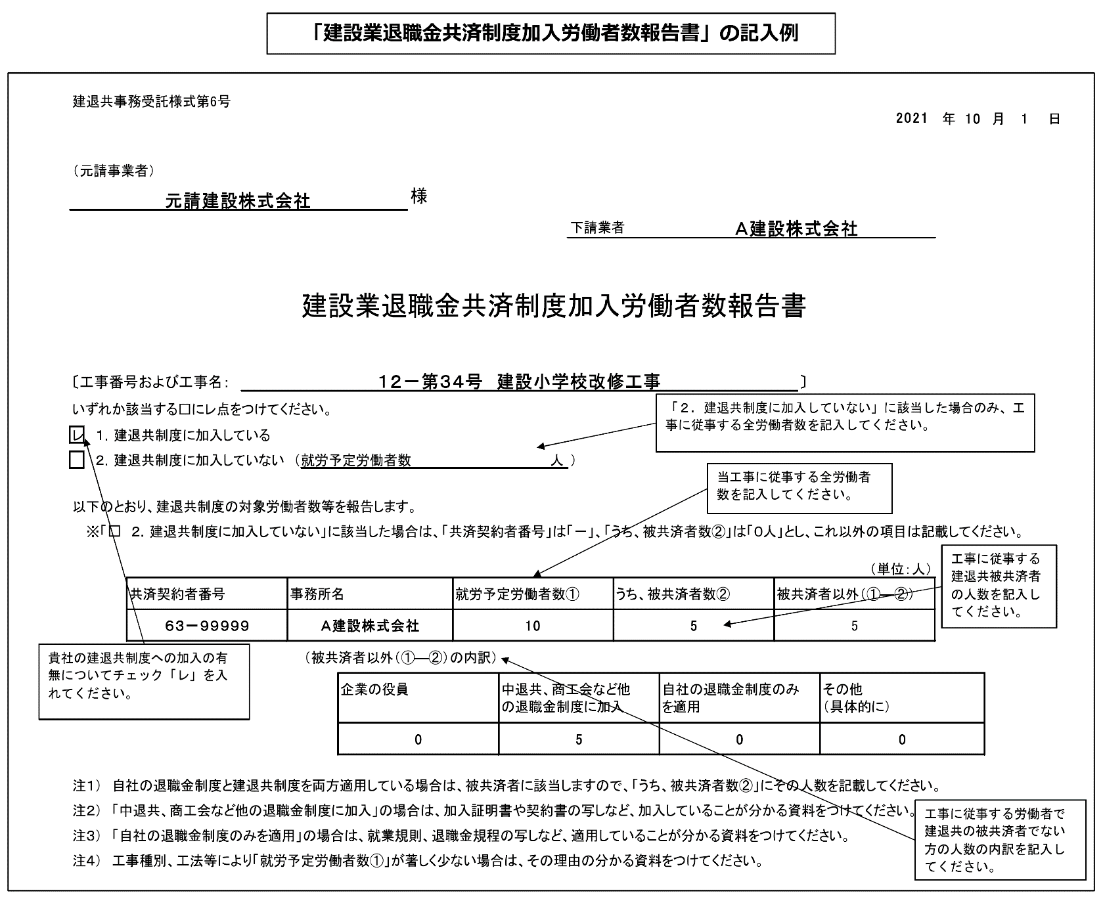
建退共事務受託様式第6号
 |  |  |  |  |  |  |  |  |  |  |  |  |  |  |  |  | 年 | 月 | 日

（発注者又は元請事業者）
 |  |  |  |  |  | 様

 |  |  |  |  |  |  |  |  |  | 業者名

建設業退職金共済制度加入労働者数報告書

〔工事番号および工事名： |  |  |  |  |  |  |  |  |  |  |  |  |  | 〕
いずれか該当する□にレ点をつけてください。
 | １．建退共制度に加入している

 | ２．建退共制度に加入していない （就労予定労働者数 |  |  |  |  |  |  |  | 人 | ）

以下のとおり、建退共制度の対象労働者数等を報告します。
 | ※「□ ２．建退共制度に加入していない」に該当した場合は、「共済契約者番号」は「－」、「うち、被共済者数②」は「０人」とし、これ以外の項目は記載してください。

 |  |  |  |  |  |  |  |  |  |  |  |  |  |  |  | （単位：人）
 |  | 共済契約者番号 | 事務所名 |  |  |  | 就労予定労働者数① |  |  |  | うち、被共済者数② |  | 被共済者以外（①―②）

元請業者は、他の退職金制度の加入・適用がない下請業者に対して、建退共制度の適用工事である旨を周知するとともに、建退共共済事業本部ホームページに掲載されているパンフレットを活用する等により、加入促進を図るようにしてください。
 |  |  |  | （被共済者以外（①―②）の内訳）
 |  |  |  |  | 企業の役員 |  |  | 中退共、商工会など他 の退職金制度に加入 |  |  |  | 自社の退職金制度のみ を適用 |  |  | その他 （具体的に）
発注者へ提出する際は、添付資料も併せて提出してください。

注１） 自社の退職金制度と建退共制度を両方適用している場合は、被共済者に該当しますので、「うち、被共済者数②」にその人数を記載してください。
注２） 「中退共、商工会など他の退職金制度に加入」の場合は、加入証明書や契約書の写しなど、加入していることが分かる資料をつけてください。
注３） 「自社の退職金制度のみを適用」の場合は、就業規則、退職金規程の写しなど、適用していることが分かる資料をつけてください。
注４） 工事種別、工法等により「就労予定労働者数①」が著しく少ない場合は、その理由の分かる資料をつけてください。
被共済者以外の人数と内訳の人数合計が一致していません。

建設業退職金共済制度掛金充当実績総括表
「建退共・法定外労災関係」シートに戻る
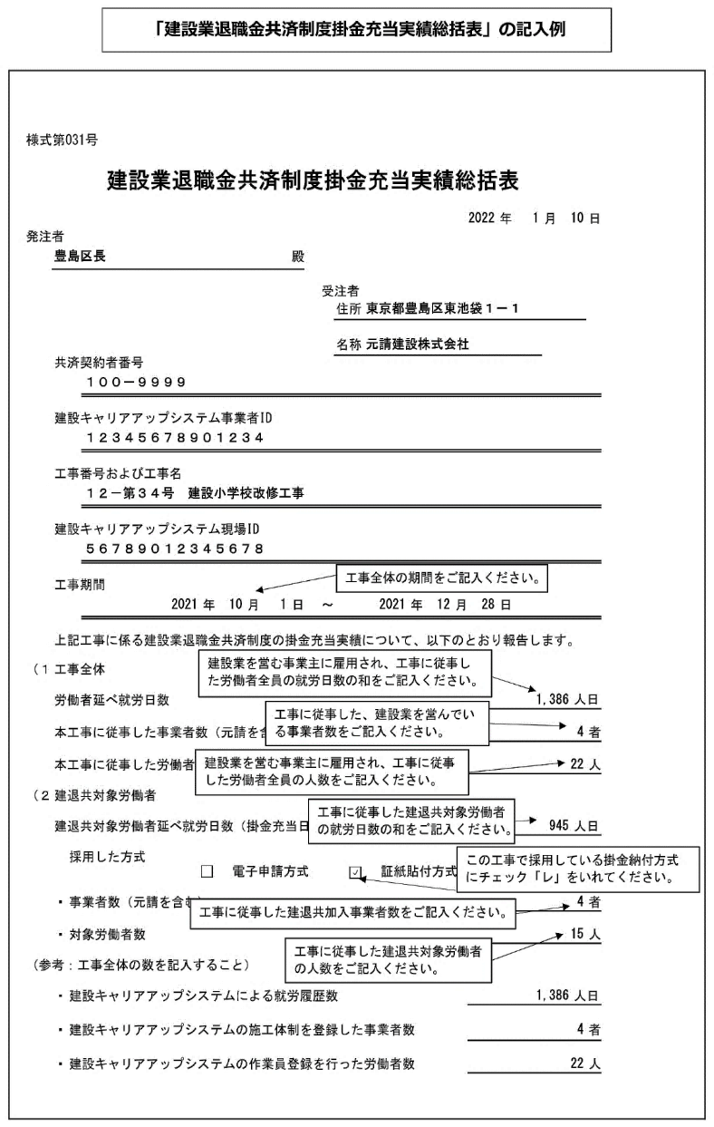
様式第031号

建設業退職金共済制度掛金充当実績総括表

 |  |  |  |  |  |  |  |  |  |  |  | 年 | 月 |  | 日
発注者
 |  |  |  |  |  | 殿

 |  |  |  |  |  |  | 受注者

 |  |  |  |  |  |  |  | 住所

 |  |  |  |  |  |  |  | 名称
 | 共済契約者番号

 | 建設キャリアアップシステム事業者ID

 | 工事番号および工事名

 | 建設キャリアアップシステム現場ID

 | 工事期間
 |  |  | 年 |  | 月 | 日 | ～ |  |  | 年 | 月 | 日

 | 上記工事に係る建設業退職金共済制度の掛金充当実績について、以下のとおり報告します。

（１） | 工事全体

 | 労働者延べ就労日数 |  |  |  |  |  |  |  |  |  |  |  |  | 人日

 | 本工事に従事した事業者数（元請を含む） |  |  |  |  |  |  |  |  |  |  |  |  |  | 者

購入した証紙（又は余剰）の枚数以内に収まっているか確認してください。
 | 本工事に従事した労働者数 |  |  |  |  |  |  |  |  |  |  |  |  |  | 人

（２） | 建退共対象労働者

 | 建退共対象労働者延べ就労日数（掛金充当日数） |  |  |  |  |  |  |  |  |  |  |  |  | 人日

 |  | 採用した方式
 |  |  |  | 電子申請方式 |  |  |  |  | 証紙貼付方式

 | ・ | 事業者数（元請を含む） |  |  |  |  |  |  |  |  |  |  |  |  | 者

 | ・ | 対象労働者数 |  |  |  |  |  |  |  |  |  |  |  |  | 人

（参考：工事全体の数を記入すること）

 | ・ | 建設キャリアアップシステムによる就労履歴数 |  |  |  |  |  |  |  |  |  |  |  | 人日

 | ・ | 建設キャリアアップシステムの施工体制を登録した事業者数 |  |  |  |  |  |  |  |  |  |  |  |  | 者

 | ・ | 建設キャリアアップシステムの作業員登録を行った労働者数 |  |  |  |  |  |  |  |  |  |  |  |  | 人

工事別共済証紙受払簿
「建退共・法定外労災関係」シートに戻る
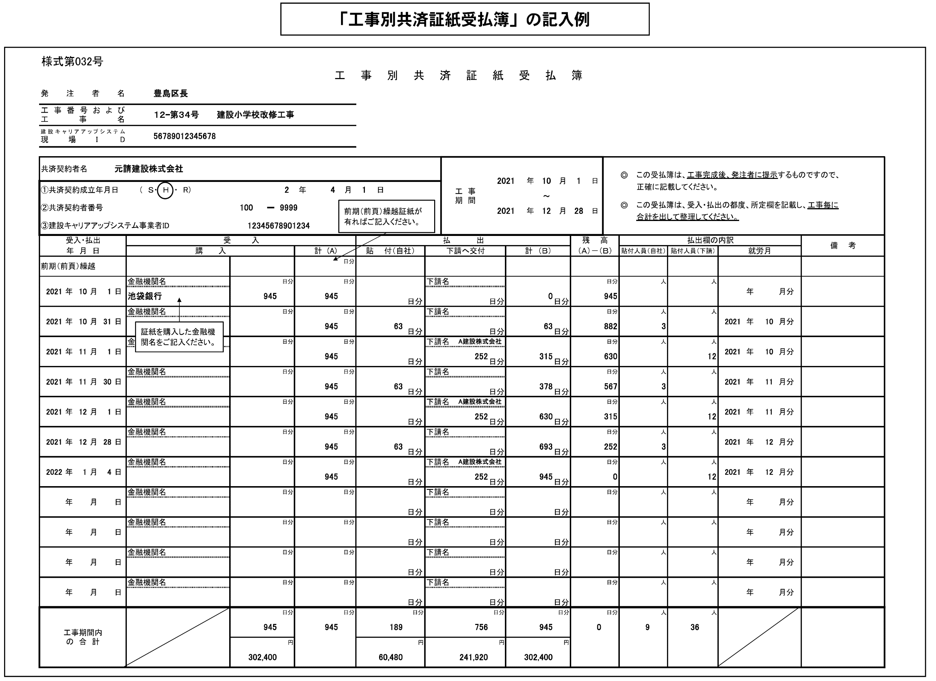
（様式第032号）
工 事 別 共 済 証 紙 受 払 簿 （３２０円）
発注者名
工事番号および 工事名
建設キャリアアップシステム 現場I D

共済契約者名 |  |  |  |  |  |  |  |  |  |  |  |  |  |  |  |  | 工 事 期 間
 |  |  |  |  |  |  |  |  |  |  |  |  |  |  |  |  |  |  |  | 年 |  | 月 |  | 日 |  | ◎ | この受払簿は、工事完成後、発注者に提示するものですので、
①共済契約成立年月日 |  |  |  |  | （ Ｓ・ Ｈ ・ R） |  |  |  |  |  | 年 | 月 |  | 日 |  |  |  |  |  |  |  |  |  |  |  |  | 正確に記載してください。
 |  |  |  |  |  |  |  |  |  |  |  |  |  |  |  |  |  |  |  |  | ～
②共済契約者番号 |  |  |  |  |  |  |  |  | － |  |  |  |  |  |  |  |  |  |  | 年 |  | 月 |  | 日 |  | ◎ | この受払簿は、受入・払出の都度、所定欄を記載し、
 |  |  |  |  |  |  |  |  |  |  |  |  |  |  |  |  |  |  |  |  |  |  |  |  |  |  | 工事毎に合計を出して整理してください。
③建設キャリアアップシステム事業者ID

受入・払出 |  |  |  |  | 受 入 |  |  |  |  |  |  |  | 払 出 |  |  |  |  |  |  |  |  |  | 残 高 |  |  | 払出欄の内訳 |  |  |  |  |  |  |  | 備 考
年 月 日 |  |  |  |  | 購 入 |  |  |  |  |  | 計 (A) |  | 貼 付（自社） |  |  | 下請へ交付 |  |  | 計 （Ｂ） |  |  |  | （Ａ）－（Ｂ） |  |  | 貼付人員（自社） |  |  | 貼付人員（下請） |  | 就労月
前期繰越 |  |  |  |  |  |  |  |  |  |  |  | 日分

 |  |  |  |  | 金融機関名 |  |  |  |  | 日分 |  | 日分 |  |  |  | 下請名 |  |  |  |  |  |  |  |  | 日分 |  |  | 人 |  | 人
 | 年 | 月 |  | 日 |  |  |  |  |  |  |  |  |  |  |  |  |  |  |  |  |  |  |  |  |  |  |  |  |  |  |  | 年 | 月分
 |  |  |  |  |  |  |  |  |  |  |  |  |  |  | 日分 |  |  | 日分 |  |  |  | 日分
 |  |  |  |  | 金融機関名 |  |  |  |  | 日分 |  | 日分 |  |  |  | 下請名 |  |  |  |  |  |  |  |  | 日分 |  |  | 人 |  | 人
 | 年 | 月 |  | 日 |  |  |  |  |  |  |  |  |  |  |  |  |  |  |  |  |  |  |  |  |  |  |  |  |  |  |  | 年 | 月分
 |  |  |  |  |  |  |  |  |  |  |  |  |  |  | 日分 |  |  | 日分 |  |  |  | 日分
 |  |  |  |  | 金融機関名 |  |  |  |  | 日分 |  | 日分 |  |  |  | 下請名 |  |  |  |  |  |  |  |  | 日分 |  |  | 人 |  | 人
 | 年 | 月 |  | 日 |  |  |  |  |  |  |  |  |  |  |  |  |  |  |  |  |  |  |  |  |  |  |  |  |  |  |  | 年 | 月分
 |  |  |  |  |  |  |  |  |  |  |  |  |  |  | 日分 |  |  | 日分 |  |  |  | 日分
 |  |  |  |  | 金融機関名 |  |  |  |  | 日分 |  | 日分 |  |  |  | 下請名 |  |  |  |  |  |  |  |  | 日分 |  |  | 人 |  | 人
 | 年 | 月 |  | 日 |  |  |  |  |  |  |  |  |  |  |  |  |  |  |  |  |  |  |  |  |  |  |  |  |  |  |  | 年 | 月分
 |  |  |  |  |  |  |  |  |  |  |  |  |  |  | 日分 |  |  | 日分 |  |  |  | 日分
 |  |  |  |  | 金融機関名 |  |  |  |  | 日分 |  | 日分 |  |  |  | 下請名 |  |  |  |  |  |  |  |  | 日分 |  |  | 人 |  | 人
 | 年 | 月 |  | 日 |  |  |  |  |  |  |  |  |  |  |  |  |  |  |  |  |  |  |  |  |  |  |  |  |  |  |  | 年 | 月分
 |  |  |  |  |  |  |  |  |  |  |  |  |  |  | 日分 |  |  | 日分 |  |  |  | 日分
 |  |  |  |  | 金融機関名 |  |  |  |  | 日分 |  | 日分 |  |  |  | 下請名 |  |  |  |  |  |  |  |  | 日分 |  |  | 人 |  | 人
 | 年 | 月 |  | 日 |  |  |  |  |  |  |  |  |  |  |  |  |  |  |  |  |  |  |  |  |  |  |  |  |  |  |  | 年 | 月分
 |  |  |  |  |  |  |  |  |  |  |  |  |  |  | 日分 |  |  | 日分 |  |  |  | 日分
 |  |  |  |  | 金融機関名 |  |  |  |  | 日分 |  | 日分 |  |  |  | 下請名 |  |  |  |  |  |  |  |  | 日分 |  |  | 人 |  | 人
 | 年 | 月 |  | 日 |  |  |  |  |  |  |  |  |  |  |  |  |  |  |  |  |  |  |  |  |  |  |  |  |  |  |  | 年 | 月分
 |  |  |  |  |  |  |  |  |  |  |  |  |  |  | 日分 |  |  | 日分 |  |  |  | 日分
 |  |  |  |  | 金融機関名 |  |  |  |  | 日分 |  | 日分 |  |  |  | 下請名 |  |  |  |  |  |  |  |  | 日分 |  |  | 人 |  | 人
下請業者へ適切に払出されているか、施工体系図により確認してください。
払出（貼付）実績のない下請業者については、「建設業退職金共済制度加入労働者数報告書（建退共事務受託様式６号）」により、払出（貼付）実績がない理由を確認してください。
 | 年 | 月 |  | 日 |  |  |  |  |  |  |  |  |  |  |  |  |  |  |  |  |  |  |  |  |  |  |  |  |  |  |  | 年 | 月分
 |  |  |  |  |  |  |  |  |  |  |  |  |  |  | 日分 |  |  | 日分 |  |  |  | 日分
 |  |  |  |  | 金融機関名 |  |  |  |  | 日分 |  | 日分 |  |  |  | 下請名 |  |  |  |  |  |  |  |  | 日分 |  |  | 人 |  | 人
 | 年 | 月 |  | 日 |  |  |  |  |  |  |  |  |  |  |  |  |  |  |  |  |  |  |  |  |  |  |  |  |  |  |  | 年 | 月分
 |  |  |  |  |  |  |  |  |  |  |  |  |  |  | 日分 |  |  | 日分 |  |  |  | 日分
 |  |  |  |  | 金融機関名 |  |  |  |  | 日分 |  | 日分 |  |  |  | 下請名 |  |  |  |  |  |  |  |  | 日分 |  |  | 人 |  | 人
 | 年 | 月 |  | 日 |  |  |  |  |  |  |  |  |  |  |  |  |  |  |  |  |  |  |  |  |  |  |  |  |  |  |  | 年 | 月分
 |  |  |  |  |  |  |  |  |  |  |  |  |  |  | 日分 |  |  | 日分 |  |  |  | 日分
 |  |  |  |  | 金融機関名 |  |  |  |  | 日分 |  | 日分 |  |  |  | 下請名 |  |  |  |  |  |  |  |  | 日分 |  |  | 人 |  | 人
 | 年 | 月 |  | 日 |  |  |  |  |  |  |  |  |  |  |  |  |  |  |  |  |  |  |  |  |  |  |  |  |  |  |  | 年 | 月分
 |  |  |  |  |  |  |  |  |  |  |  |  |  |  | 日分 |  |  | 日分 |  |  |  | 日分
工事期間内 の 合 計 |  |  |  |  |  |  |  |  |  | 日分 | （頁計） |  |  |  | 日分 |  |  | 日分 |  |  |  | 日分 |  |  | 日分 | （頁計） |  |  | （頁計）
 |  |  |  |  |  |  | （頁計） | 0 |  |  | 0 | 日分 | （頁計） | 0 |  | （頁計） | 0 |  | （頁計） | 0 |  |  |  |  |  | 0 |  | 人 | 0 | 人
 |  |  |  |  |  |  | （累計） | 0 |  |  |  |  | （累計） | 0 |  | （累計） | 0 |  | （累計） | 0
 |  |  |  |  |  |  |  |  |  | 円 | （累計） |  |  |  | 円 |  |  | 円 |  |  |  | 円 |  |  |  | （累計） |  |  | （頁計）
 |  |  |  |  |  |  | （頁計） | 0 |  |  | 0 | 日分 | （頁計） | 0 |  | （頁計） | 0 |  | （頁計） | 0 |  |  |  |  |  | 0 |  | 人 | 0 | 人
 |  |  |  |  |  |  | （累計） | 0 |  |  |  |  | （累計） | 0 |  | （累計） | 0 |  | （累計） | 0

 |  |  | 注1： |  |  | の箇所に必要事項入力。（受入・払出年月日を入力しないと、数字が表示されません）
 |  |  | 注2： |  | ページを増やす際は、最後のページを（121行目～180行目を行ごと）コピーし、181行目に挿入します。（他のページをコピーすると数式が壊れます。）
（様式第032号）
工 事 別 共 済 証 紙 受 払 簿 （３２０円）
発注者名
工事番号および 工事名
建設キャリアアップシステム 現場I D

共済契約者名 |  |  |  |  |  |  |  |  |  |  |  |  |  |  |  |  | 工 事 期 間
 |  |  |  |  |  |  |  |  |  |  |  |  |  |  |  |  |  |  |  | 年 |  | 月 |  | 日 |  | ◎ | この受払簿は、工事完成後、発注者に提示するものですので、
①共済契約成立年月日 |  |  |  |  | （ Ｓ・ Ｈ ・ R） |  |  |  |  |  | 年 | 月 |  | 日 |  |  |  |  |  |  |  |  |  |  |  |  | 正確に記載してください。
 |  |  |  |  |  |  |  |  |  |  |  |  |  |  |  |  |  |  |  |  | ～
②共済契約者番号 |  |  |  |  |  |  |  |  | － |  |  |  |  |  |  |  |  |  |  | 年 |  | 月 |  | 日 |  | ◎ | この受払簿は、受入・払出の都度、所定欄を記載し、
 |  |  |  |  |  |  |  |  |  |  |  |  |  |  |  |  |  |  |  |  |  |  |  |  |  |  | 工事毎に合計を出して整理してください。
③建設キャリアアップシステム事業者ID

受入・払出 |  |  |  |  | 受 入 |  |  |  |  |  |  |  | 払 出 |  |  |  |  |  |  |  |  |  | 残 高 |  |  | 払出欄の内訳 |  |  |  |  |  |  |  | 備 考
年 月 日 |  |  |  |  | 購 入 |  |  |  |  |  | 計 (A) |  | 貼 付（自社） |  |  | 下請へ交付 |  |  | 計 （Ｂ） |  |  |  | （Ａ）－（Ｂ） |  |  | 貼付人員（自社） |  |  | 貼付人員（下請） |  | 就労月
前頁繰越 |  |  |  |  |  |  |  |  |  |  |  | 日分 |  |  |  |  |  |  |  |  |  | 日分

 |  |  |  |  | 金融機関名 |  |  |  |  | 日分 |  | 日分 |  |  |  | 下請名 |  |  |  |  |  |  |  |  | 日分 |  |  | 人 |  | 人
 | 年 | 月 |  | 日 |  |  |  |  |  |  |  |  |  |  |  |  |  |  |  |  |  |  |  |  |  |  |  |  |  |  |  | 年 | 月分
 |  |  |  |  |  |  |  |  |  |  |  |  |  |  | 日分 |  |  | 日分 |  |  |  | 日分
 |  |  |  |  | 金融機関名 |  |  |  |  | 日分 |  | 日分 |  |  |  | 下請名 |  |  |  |  |  |  |  |  | 日分 |  |  | 人 |  | 人
 | 年 | 月 |  | 日 |  |  |  |  |  |  |  |  |  |  |  |  |  |  |  |  |  |  |  |  |  |  |  |  |  |  |  | 年 | 月分
 |  |  |  |  |  |  |  |  |  |  |  |  |  |  | 日分 |  |  | 日分 |  |  |  | 日分
 |  |  |  |  | 金融機関名 |  |  |  |  | 日分 |  | 日分 |  |  |  | 下請名 |  |  |  |  |  |  |  |  | 日分 |  |  | 人 |  | 人
 | 年 | 月 |  | 日 |  |  |  |  |  |  |  |  |  |  |  |  |  |  |  |  |  |  |  |  |  |  |  |  |  |  |  | 年 | 月分
 |  |  |  |  |  |  |  |  |  |  |  |  |  |  | 日分 |  |  | 日分 |  |  |  | 日分
 |  |  |  |  | 金融機関名 |  |  |  |  | 日分 |  | 日分 |  |  |  | 下請名 |  |  |  |  |  |  |  |  | 日分 |  |  | 人 |  | 人
 | 年 | 月 |  | 日 |  |  |  |  |  |  |  |  |  |  |  |  |  |  |  |  |  |  |  |  |  |  |  |  |  |  |  | 年 | 月分
 |  |  |  |  |  |  |  |  |  |  |  |  |  |  | 日分 |  |  | 日分 |  |  |  | 日分
 |  |  |  |  | 金融機関名 |  |  |  |  | 日分 |  | 日分 |  |  |  | 下請名 |  |  |  |  |  |  |  |  | 日分 |  |  | 人 |  | 人
 | 年 | 月 |  | 日 |  |  |  |  |  |  |  |  |  |  |  |  |  |  |  |  |  |  |  |  |  |  |  |  |  |  |  | 年 | 月分
 |  |  |  |  |  |  |  |  |  |  |  |  |  |  | 日分 |  |  | 日分 |  |  |  | 日分
 |  |  |  |  | 金融機関名 |  |  |  |  | 日分 |  | 日分 |  |  |  | 下請名 |  |  |  |  |  |  |  |  | 日分 |  |  | 人 |  | 人
 | 年 | 月 |  | 日 |  |  |  |  |  |  |  |  |  |  |  |  |  |  |  |  |  |  |  |  |  |  |  |  |  |  |  | 年 | 月分
 |  |  |  |  |  |  |  |  |  |  |  |  |  |  | 日分 |  |  | 日分 |  |  |  | 日分
 |  |  |  |  | 金融機関名 |  |  |  |  | 日分 |  | 日分 |  |  |  | 下請名 |  |  |  |  |  |  |  |  | 日分 |  |  | 人 |  | 人
 | 年 | 月 |  | 日 |  |  |  |  |  |  |  |  |  |  |  |  |  |  |  |  |  |  |  |  |  |  |  |  |  |  |  | 年 | 月分
 |  |  |  |  |  |  |  |  |  |  |  |  |  |  | 日分 |  |  | 日分 |  |  |  | 日分
 |  |  |  |  | 金融機関名 |  |  |  |  | 日分 |  | 日分 |  |  |  | 下請名 |  |  |  |  |  |  |  |  | 日分 |  |  | 人 |  | 人
 | 年 | 月 |  | 日 |  |  |  |  |  |  |  |  |  |  |  |  |  |  |  |  |  |  |  |  |  |  |  |  |  |  |  | 年 | 月分
 |  |  |  |  |  |  |  |  |  |  |  |  |  |  | 日分 |  |  | 日分 |  |  |  | 日分
 |  |  |  |  | 金融機関名 |  |  |  |  | 日分 |  | 日分 |  |  |  | 下請名 |  |  |  |  |  |  |  |  | 日分 |  |  | 人 |  | 人
 | 年 | 月 |  | 日 |  |  |  |  |  |  |  |  |  |  |  |  |  |  |  |  |  |  |  |  |  |  |  |  |  |  |  | 年 | 月分
 |  |  |  |  |  |  |  |  |  |  |  |  |  |  | 日分 |  |  | 日分 |  |  |  | 日分
 |  |  |  |  | 金融機関名 |  |  |  |  | 日分 |  | 日分 |  |  |  | 下請名 |  |  |  |  |  |  |  |  | 日分 |  |  | 人 |  | 人
 | 年 | 月 |  | 日 |  |  |  |  |  |  |  |  |  |  |  |  |  |  |  |  |  |  |  |  |  |  |  |  |  |  |  | 年 | 月分
 |  |  |  |  |  |  |  |  |  |  |  |  |  |  | 日分 |  |  | 日分 |  |  |  | 日分
 |  |  |  |  | 金融機関名 |  |  |  |  | 日分 |  | 日分 |  |  |  | 下請名 |  |  |  |  |  |  |  |  | 日分 |  |  | 人 |  | 人
 | 年 | 月 |  | 日 |  |  |  |  |  |  |  |  |  |  |  |  |  |  |  |  |  |  |  |  |  |  |  |  |  |  |  | 年 | 月分
 |  |  |  |  |  |  |  |  |  |  |  |  |  |  | 日分 |  |  | 日分 |  |  |  | 日分
工事期間内 の 合 計 |  |  |  |  |  |  |  |  |  | 日分 | （頁計） |  |  |  | 日分 |  |  | 日分 |  |  |  | 日分 |  |  | 日分 | （頁計） |  |  | （頁計）
 |  |  |  |  |  |  | （頁計） | 0 |  |  | 0 | 日分 | （頁計） | 0 |  | （頁計） | 0 |  | （頁計） | 0 |  |  |  |  |  | 0 |  | 人 | 0 | 人
 |  |  |  |  |  |  | （累計） | 0 |  |  |  |  | （累計） | 0 |  | （累計） | 0 |  | （累計） | 0
 |  |  |  |  |  |  |  |  |  | 円 | （累計） |  |  |  | 円 |  |  | 円 |  |  |  | 円 |  |  |  | （累計） |  |  | （頁計）
 |  |  |  |  |  |  | （頁計） | 0 |  |  | 0 | 日分 | （頁計） | 0 |  | （頁計） | 0 |  | （頁計） | 0 |  |  |  |  |  | 0 |  | 人 | 0 | 人
 |  |  |  |  |  |  | （累計） | 0 |  |  |  |  | （累計） | 0 |  | （累計） | 0 |  | （累計） | 0

 |  |  | 注1： |  |  | の箇所に必要事項入力。（受入・払出年月日を入力しないと、数字が表示されません）
 |  |  | 注2： |  | ページを増やす際は、最後のページを（121行目～180行目を行ごと）コピーし、181行目に挿入します。（他のページをコピーすると数式が壊れます。）
...

変更工程表
以下のボタンから各シート
に移動できます。
郵送用提出様式(封筒貼付用様式)
免税事業者届出書
誓約書
現場代理人等通知書
経歴書
工事工程表
着工届
工期通知書
現場代理人兼任届
監理技術者兼任届兼監理技術者補佐通知書
建退共・法定外労災関係
変更工程表
工事前払金申請書
認定請求書(中間前払)
工事履行報告書(中間前払)
契約保証金還付請求書
基本情報入力
請求書
現場代理人等変更通知書
完成通知書
返信用様式(返信用封筒貼付用様式)
...
 | 様式－３(2)
 | 変 更 工 程 表
...
工事名
工 期 |  |  | 自 | 年 月 日
変更工期 |  |  | 自 | 年 月 日
...
 |  | 工 種

 | 記載要領 |  |  | 1 工種は工事数量総括表の工種を記載する。（工種以外でも必要なものは、記載する。）
 |  |  |  | 2 当初契約の工程は黒実線をもって表示する。また、変更契約の工程は下段に黒点線もしくは赤実線をもって表示する。
 |  |  |  | 3 適正工期がある場合は、適正工期で記載する。

現場代理人等変更通知書
以下のボタンから各シート
に移動できます。
郵送用提出様式(封筒貼付用様式)
免税事業者届出書
誓約書
現場代理人等通知書
経歴書
工事工程表
着工届
工期通知書
現場代理人兼任届
監理技術者兼任届兼監理技術者補佐通知書
建退共・法定外労災関係
変更工程表
工事前払金申請書
認定請求書(中間前払)
工事履行報告書(中間前払)
契約保証金還付請求書
基本情報入力
請求書
現場代理人等変更通知書
完成通知書
返信用様式(返信用封筒貼付用様式)
...
様式－１(3)

 |  |  |  |  | 年月日：

 |  |  | 様

 |  |  |  | （受注者）

現 場 代 理 人 等 変 更 通 知 書

工 事 名

年 月 日 |  | 付けで通知した上記工事の現場代理人及び技術者を下記のとおり

変更したいので、別紙経歴書を添え、工事請負契約書第10条にもとづき通知します。

 |  |  | 記

現場代理人等変更年月日 |  |  | 年 月 日
変更する現場代理人等区分

旧現場代理人等氏名 |  |  | 新現場代理人等氏名

変 更 事 由

※「資格者証（写し）」を添付する。

(注)1． | 新現場代理人等の記入内容は様式－1に準ずる。

2． | 変更する現場代理人等区分には、下記から該当する区分を記載する
 |  | ・現場代理人
 |  | ・主任技術者
 |  | ・監理技術者
 |  | ・専門技術者

完成通知書
以下のボタンから各シート
に移動できます。
郵送用提出様式(封筒貼付用様式)
免税事業者届出書
誓約書
現場代理人等通知書
経歴書
工事工程表
着工届
工期通知書
現場代理人兼任届
監理技術者兼任届兼監理技術者補佐通知書
建退共・法定外労災関係
変更工程表
工事前払金申請書
認定請求書(中間前払)
工事履行報告書(中間前払)
契約保証金還付請求書
基本情報入力
請求書
現場代理人等変更通知書
完成通知書
返信用様式(返信用封筒貼付用様式)
...
様式－２９
...
完 成 通 知 書

 |  | 下記工事は

 | 第32条第1項に基づき通知します。

記

 |  | 1． | 工 事 名

 |  | 2． | 請負代金額

 |  | 3． | 契約年月日

 |  | 4． | 工 期

 |  | (注) |  | 本文の年月日は実際に完成した年月日を記載する

工事前払金申請書
以下のボタンから各シート
に移動できます。
郵送用提出様式(封筒貼付用様式)
免税事業者届出書
誓約書
現場代理人等通知書
経歴書
工事工程表
着工届
工期通知書
現場代理人兼任届
監理技術者兼任届兼監理技術者補佐通知書
建退共・法定外労災関係
変更工程表
工事前払金申請書
認定請求書(中間前払)
工事履行報告書(中間前払)
契約保証金還付請求書
基本情報入力
請求書
現場代理人等変更通知書
完成通知書
返信用様式(返信用封筒貼付用様式)
...
 |  | 工事前払金申請書
...
 | 工事請負契約書の規定に基づき、下記により前払金をお支払いくださるよう別紙の西日本建設業保証株式会社発行の保証証書を添えて申請します。
...
 | 工事名
 | 契約日 |  | 年 月 日
 | 工 期
...
 | 請負金額 |  | 金額

 | 前払金額 |  | 金額

 | 保証人

預託金融機関名
...

認定請求書(中間前払)
以下のボタンから各シート
に移動できます。
郵送用提出様式(封筒貼付用様式)
免税事業者届出書
誓約書
現場代理人等通知書
経歴書
工事工程表
着工届
工期通知書
現場代理人兼任届
監理技術者兼任届兼監理技術者補佐通知書
建退共・法定外労災関係
変更工程表
工事前払金申請書
認定請求書(中間前払)
工事履行報告書(中間前払)
契約保証金還付請求書
基本情報入力
請求書
現場代理人等変更通知書
完成通知書
返信用様式(返信用封筒貼付用様式)
別紙様式１（第７条第１項関係）
...
 | 認定請求書

工事請負契約書第３５条第５項に基づき、下記工事の中間前金払の認定を請求します。
...
 | 契約日

 | 工事名

 | 工期
...
 | 工事場所

 | 請負代金額

 | （注）債務負担行為に基づく契約の場合は請負代金額欄の下段に各年度 の出来高予定額を記入すること。

 | 【記載例】
 |  | （出来高予定額）
...

工事履行報告書(中間前払)
以下のボタンから各シート
に移動できます。
郵送用提出様式(封筒貼付用様式)
免税事業者届出書
誓約書
現場代理人等通知書
経歴書
工事工程表
着工届
工期通知書
現場代理人兼任届
監理技術者兼任届兼監理技術者補佐通知書
建退共・法定外労災関係
変更工程表
工事前払金申請書
認定請求書(中間前払)
工事履行報告書(中間前払)
契約保証金還付請求書
基本情報入力
請求書
現場代理人等変更通知書
完成通知書
返信用様式(返信用封筒貼付用様式)
別紙様式２（第７条第１項関係）
工事履行報告書
工事名
工期 | 年 月 日
日付 | （ 月分）
月別 |  | 予定工程 ％ ( )は工程変更後

（記事欄）
...

請求書
以下のボタンから各シート
に移動できます。
郵送用提出様式(封筒貼付用様式)
免税事業者届出書
誓約書
現場代理人等通知書
経歴書
工事工程表
着工届
工期通知書
現場代理人兼任届
監理技術者兼任届兼監理技術者補佐通知書
建退共・法定外労災関係
変更工程表
工事前払金申請書
認定請求書(中間前払)
工事履行報告書(中間前払)
契約保証金還付請求書
基本情報入力
請求書
現場代理人等変更通知書
完成通知書
返信用様式(返信用封筒貼付用様式)
熊本市長あて（競輪事業等の特別会計を除く） の場合は、以下の請求書を使用してください。

 |  |  |  |  | 請 求 書

 | 熊本市長
...
 |  |  |  |  | 住所
 |  |  |  |  | 商号又は名称
 |  |  |  |  | 代表者役職・氏名
...
 |  |  | 請求額
 |  |  | 金 | 百 | 十
 |  |  | 額
...
 | 上記の金額を請求します。
...
 |  | 振 込 先 口 座 名
 |  | 金融機関名
 |  | 預金種目
 |  | 口座番号
 |  | （フリガナ）
 |  | 口座名義人

契約保証金還付請求書
以下のボタンから各シート
に移動できます。
郵送用提出様式(封筒貼付用様式)
免税事業者届出書
誓約書
現場代理人等通知書
経歴書
工事工程表
着工届
工期通知書
現場代理人兼任届
監理技術者兼任届兼監理技術者補佐通知書
建退共・法定外労災関係
変更工程表
工事前払金申請書
認定請求書(中間前払)
工事履行報告書(中間前払)
契約保証金還付請求書
基本情報入力
請求書
現場代理人等変更通知書
完成通知書
返信用様式(返信用封筒貼付用様式)
様式第３号

契約保証金還付請求書

 | １ 工事名
 | （委託業務名）

 | ２ 請求金額

 | ３ 還付の事由

上記のとおり、契約保証金の還付を請求します。

 |  | 年 月 日

 |  |  |  |  | 住 所
 |  |  |  |  | 商号又は名称
 |  |  |  |  | 代表者名

 |  |  |  |  | 様

（口座振替先）
 |  |  |  | 銀行
 |  |  |  | 信用金庫
 |  |  |  | 信用組合

 | 口座種別 |  | 普通 ・ 当座

 | 口座名義人

